REL. FOTOGRÁFICO
 |  |  | RELATÓRIO DE EVIDÊNCIAS FOTOGRÁFICAS - LT

REGIONAL |  | LESTE |  | TIPO DE INSPEÇÃO | MINUCIOSA | TENSÃO |  | 69KV
DESCRIÇÃO DA LINHA |  | TERESINA / CAXIAS C1 |  | ORDEM DE INSPEÇÃO | 6000245204 | KM DA LINHA |  | 74.97
RELATÓRIO DE EVIDÊNCIAS FOTOGRÁFICAS
REGISTRO CENÁRIO ANTES |  |  |  |  | REGISTRO CENÁRIO DEPOIS
CÓDIGO DO DEFEITO | SUBGRUPO | DESCRIÇÃO DO DEFEITO |  | SERVIÇO A REALIZAR | OBSERVAÇÃO | PRIRIDADE | ESTRUTURA/Nº DA ESTRUTURA | DATA DA CORREÇÃO

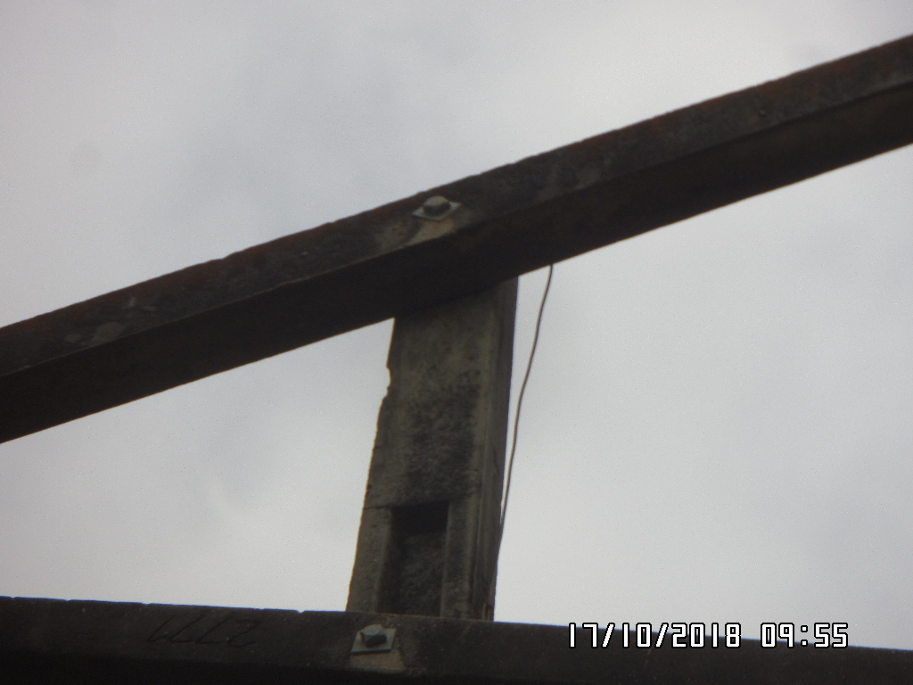
PR09 | PARA RAIOS | CABO DE ATERR. DESCONECTADO |  | CONECTAR O CABO | 0 | P2 | YS1-14/4
ENQUADRAR A FOTO À ESSE ESPAÇO, OBEDECENDO AS DIMENSÕES. Para inserir e configurar a foto, siga as orientações que se encontram no campo passo-a-passo, caso esteja oculto, clique no [2] ao lado da coluna A do cabeçalho para reexibir. |  |  |  |  | ENQUADRAR A FOTO À ESSE ESPAÇO, OBEDECENDO AS DIMENSÕES. Para inserir e configurar a foto, siga as orientações que se encontram no campo passo-a-passo, caso esteja oculto, clique no [2] ao lado da coluna A do cabeçalho para reexibir.

REGISTRO CENÁRIO ANTES |  |  |  |  | REGISTRO CENÁRIO DEPOIS
CÓDIGO DO DEFEITO | SUBGRUPO | DESCRIÇÃO DO DEFEITO |  | SERVIÇO A REALIZAR | OBSERVAÇÃO | PRIRIDADE | ESTRUTURA/Nº DA ESTRUTURA | DATA DA CORREÇÃO

AC05 | ACESSO | CERCAS CRUZANDO C/ LT S/ SECC. |  | SECCIONAR E ATERRAR | 0 | A | YS1-22/1
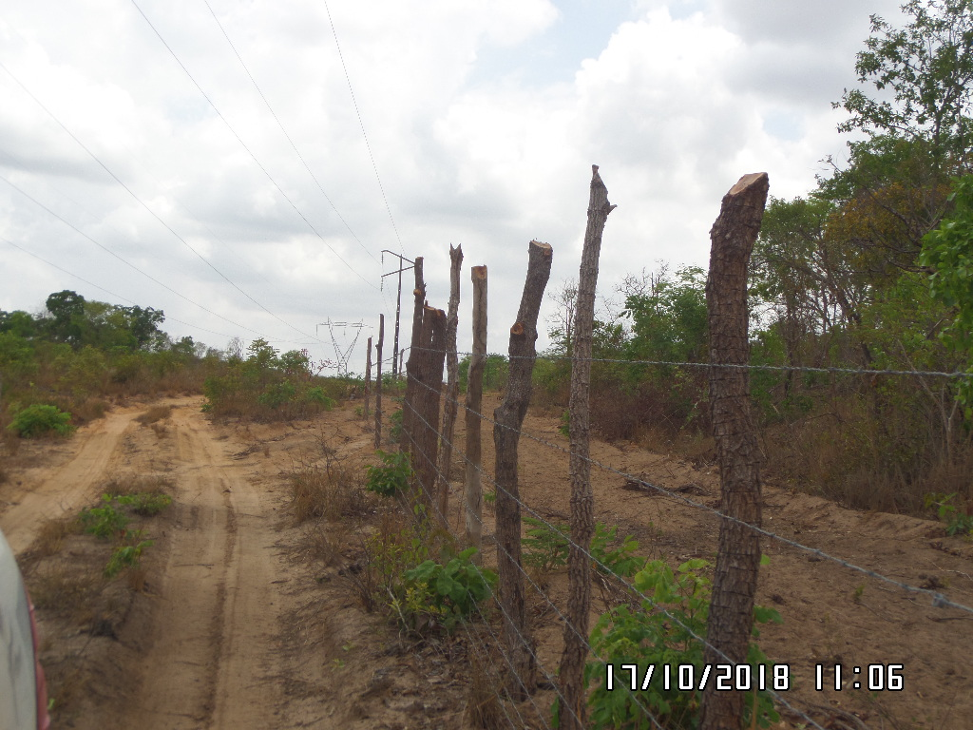 ENQUADRAR A FOTO À ESSE ESPAÇO, OBEDECENDO AS DIMENSÕES. Para inserir e configurar a foto, siga as orientações que se encontram no campo passo-a-passo, caso esteja oculto, clique no [2] ao lado da coluna A do cabeçalho para reexibir. |  |  |  |  | ENQUADRAR A FOTO À ESSE ESPAÇO, OBEDECENDO AS DIMENSÕES. Para inserir e configurar a foto, siga as orientações que se encontram no campo passo-a-passo, caso esteja oculto, clique no [2] ao lado da coluna A do cabeçalho para reexibir.

REGISTRO CENÁRIO ANTES |  |  |  |  | REGISTRO CENÁRIO DEPOIS
CÓDIGO DO DEFEITO | SUBGRUPO | DESCRIÇÃO DO DEFEITO |  | SERVIÇO A REALIZAR | OBSERVAÇÃO | PRIRIDADE | ESTRUTURA/Nº DA ESTRUTURA | DATA DA CORREÇÃO

AF01 | ÁRVORE | ÁRV. DENTRO DA FAIXA-DIST. CONDUT. > 1,5M |  | PODAR ÁRVORE | 3 ARVORES | P2 | YS1-35/1
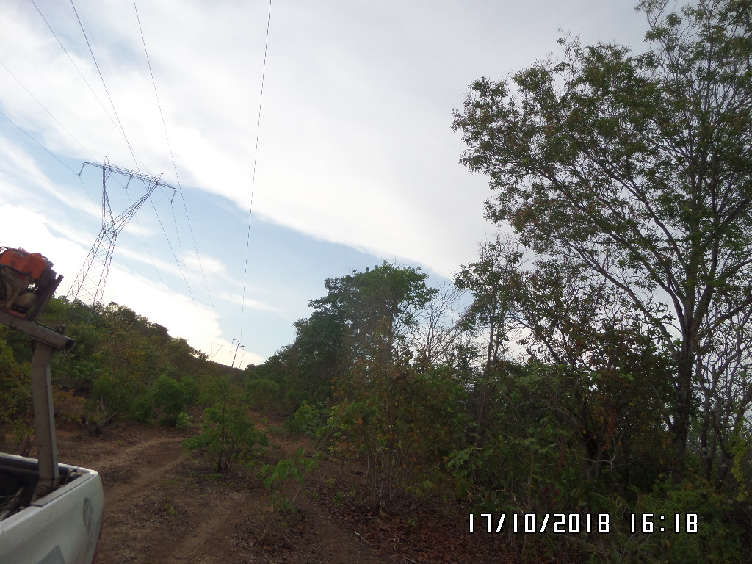 ENQUADRAR A FOTO À ESSE ESPAÇO, OBEDECENDO AS DIMENSÕES. Para inserir e configurar a foto, siga as orientações que se encontram no campo passo-a-passo, caso esteja oculto, clique no [2] ao lado da coluna A do cabeçalho para reexibir. |  |  |  |  | ENQUADRAR A FOTO À ESSE ESPAÇO, OBEDECENDO AS DIMENSÕES. Para inserir e configurar a foto, siga as orientações que se encontram no campo passo-a-passo, caso esteja oculto, clique no [2] ao lado da coluna A do cabeçalho para reexibir.

REGISTRO CENÁRIO ANTES |  |  |  |  | REGISTRO CENÁRIO DEPOIS
CÓDIGO DO DEFEITO | SUBGRUPO | DESCRIÇÃO DO DEFEITO |  | SERVIÇO A REALIZAR | OBSERVAÇÃO | PRIRIDADE | ESTRUTURA/Nº DA ESTRUTURA | DATA DA CORREÇÃO

AF01 | ÁRVORE | ÁRV. DENTRO DA FAIXA-DIST. CONDUT. > 1,5M |  | PODAR ÁRVORE | 2 ARVORES | P2 | YS1-37/3
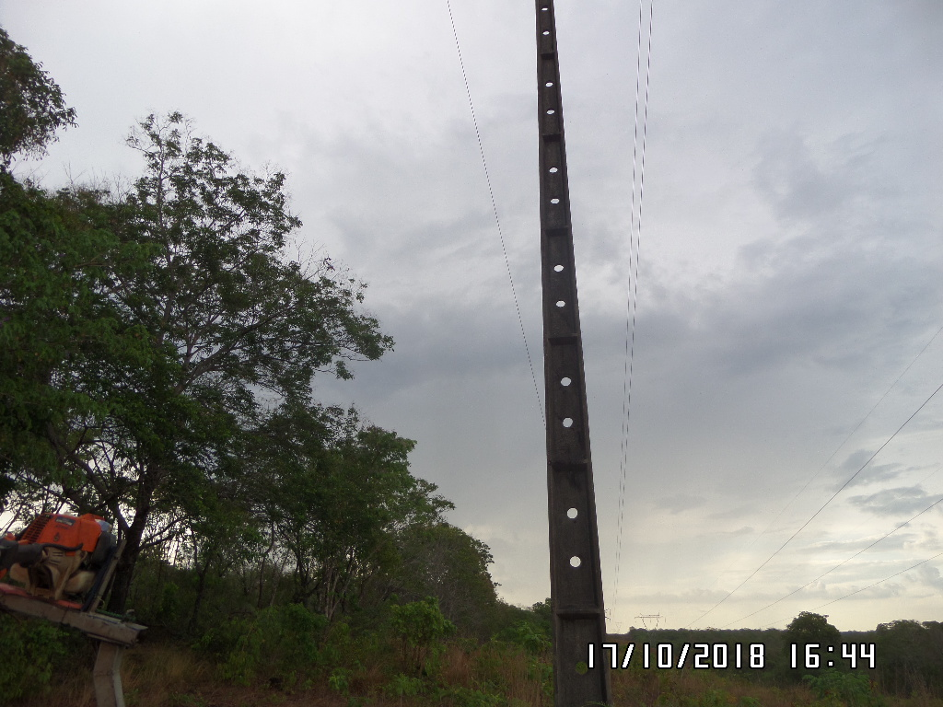 ENQUADRAR A FOTO À ESSE ESPAÇO, OBEDECENDO AS DIMENSÕES. Para inserir e configurar a foto, siga as orientações que se encontram no campo passo-a-passo, caso esteja oculto, clique no [2] ao lado da coluna A do cabeçalho para reexibir. |  |  |  |  | ENQUADRAR A FOTO À ESSE ESPAÇO, OBEDECENDO AS DIMENSÕES. Para inserir e configurar a foto, siga as orientações que se encontram no campo passo-a-passo, caso esteja oculto, clique no [2] ao lado da coluna A do cabeçalho para reexibir.

REGISTRO CENÁRIO ANTES |  |  |  |  | REGISTRO CENÁRIO DEPOIS
CÓDIGO DO DEFEITO | SUBGRUPO | DESCRIÇÃO DO DEFEITO |  | SERVIÇO A REALIZAR | OBSERVAÇÃO | PRIRIDADE | ESTRUTURA/Nº DA ESTRUTURA | DATA DA CORREÇÃO

IS17 | POLIMÉRICO | POUCO CHAMUSCADO - POLIMÉRICO |  | SUBSTITUIR ISOLADOR | 0 | A | YS1-67/2
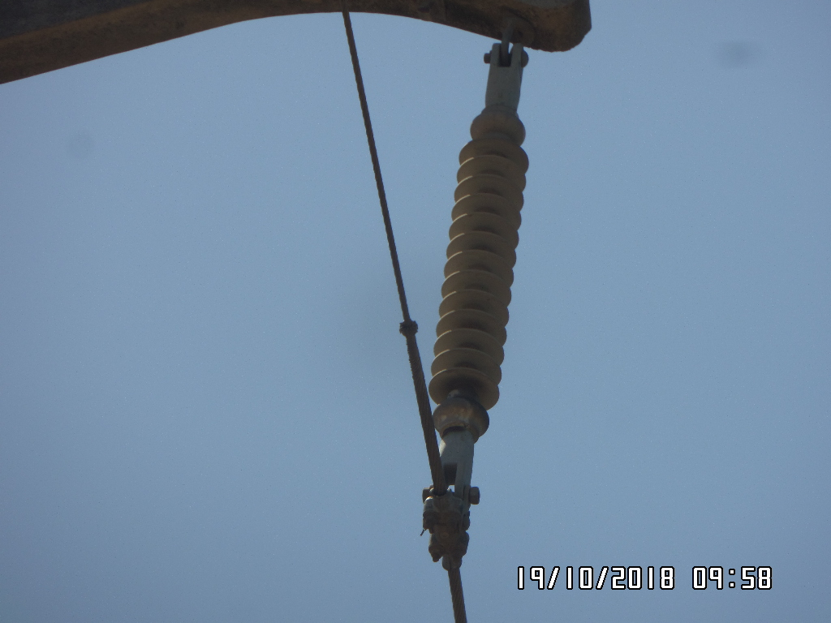 ENQUADRAR A FOTO À ESSE ESPAÇO, OBEDECENDO AS DIMENSÕES. Para inserir e configurar a foto, siga as orientações que se encontram no campo passo-a-passo, caso esteja oculto, clique no [2] ao lado da coluna A do cabeçalho para reexibir. |  |  |  |  | ENQUADRAR A FOTO À ESSE ESPAÇO, OBEDECENDO AS DIMENSÕES. Para inserir e configurar a foto, siga as orientações que se encontram no campo passo-a-passo, caso esteja oculto, clique no [2] ao lado da coluna A do cabeçalho para reexibir.

REGISTRO CENÁRIO ANTES |  |  |  |  | REGISTRO CENÁRIO DEPOIS
CÓDIGO DO DEFEITO | SUBGRUPO | DESCRIÇÃO DO DEFEITO |  | SERVIÇO A REALIZAR | OBSERVAÇÃO | PRIRIDADE | ESTRUTURA/Nº DA ESTRUTURA | DATA DA CORREÇÃO

AF01 | ÁRVORE | ÁRV. DENTRO DA FAIXA-DIST. CONDUT. > 1,5M |  | PODAR ÁRVORE | 3 ARVORES | P2 | YS1-65/4
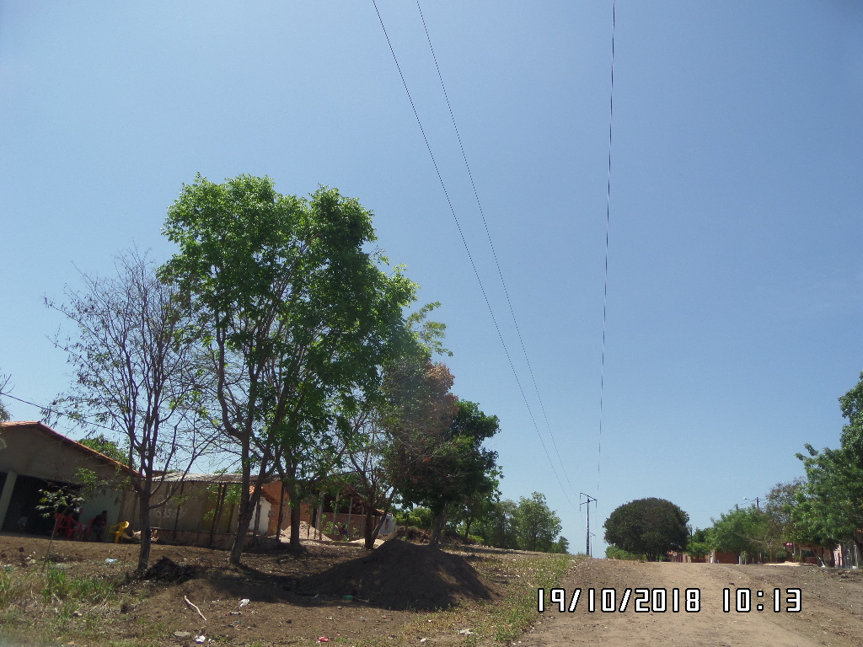 ENQUADRAR A FOTO À ESSE ESPAÇO, OBEDECENDO AS DIMENSÕES. Para inserir e configurar a foto, siga as orientações que se encontram no campo passo-a-passo, caso esteja oculto, clique no [2] ao lado da coluna A do cabeçalho para reexibir. |  |  |  |  | ENQUADRAR A FOTO À ESSE ESPAÇO, OBEDECENDO AS DIMENSÕES. Para inserir e configurar a foto, siga as orientações que se encontram no campo passo-a-passo, caso esteja oculto, clique no [2] ao lado da coluna A do cabeçalho para reexibir.

REGISTRO CENÁRIO ANTES |  |  |  |  | REGISTRO CENÁRIO DEPOIS
CÓDIGO DO DEFEITO | SUBGRUPO | DESCRIÇÃO DO DEFEITO |  | SERVIÇO A REALIZAR | OBSERVAÇÃO | PRIRIDADE | ESTRUTURA/Nº DA ESTRUTURA | DATA DA CORREÇÃO

IS17 | POLIMÉRICO | POUCO CHAMUSCADO - POLIMÉRICO |  | SUBSTITUIR ISOLADOR | ESTRUTURA YSA 6/4 | A | YS1-63/3
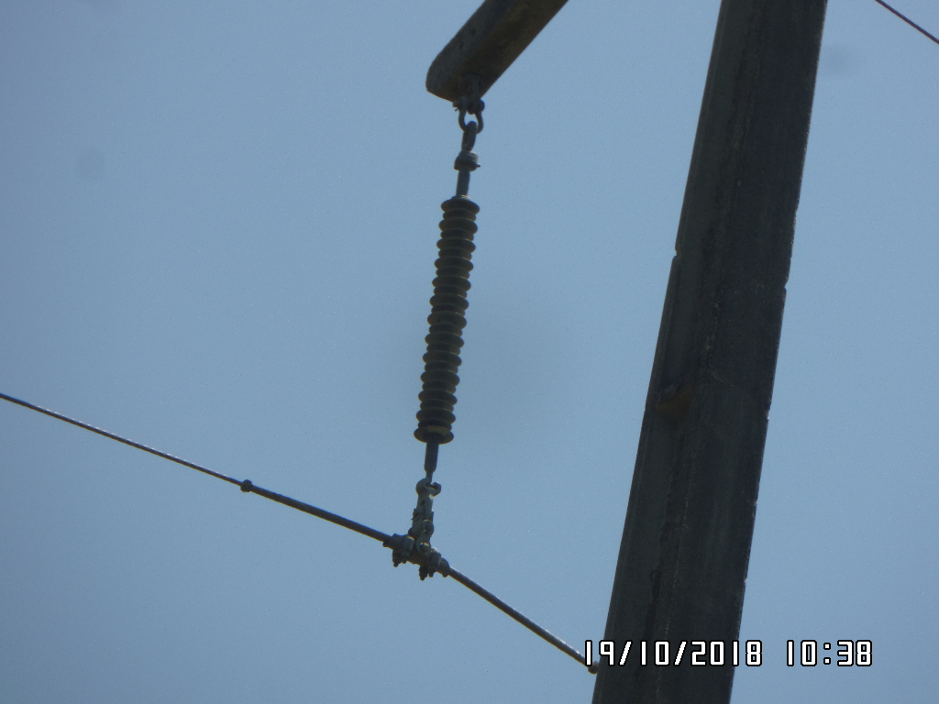 ENQUADRAR A FOTO À ESSE ESPAÇO, OBEDECENDO AS DIMENSÕES. Para inserir e configurar a foto, siga as orientações que se encontram no campo passo-a-passo, caso esteja oculto, clique no [2] ao lado da coluna A do cabeçalho para reexibir. |  |  |  |  | ENQUADRAR A FOTO À ESSE ESPAÇO, OBEDECENDO AS DIMENSÕES. Para inserir e configurar a foto, siga as orientações que se encontram no campo passo-a-passo, caso esteja oculto, clique no [2] ao lado da coluna A do cabeçalho para reexibir.

REGISTRO CENÁRIO ANTES |  |  |  |  | REGISTRO CENÁRIO DEPOIS
CÓDIGO DO DEFEITO | SUBGRUPO | DESCRIÇÃO DO DEFEITO |  | SERVIÇO A REALIZAR | OBSERVAÇÃO | PRIRIDADE | ESTRUTURA/Nº DA ESTRUTURA | DATA DA CORREÇÃO

IS17 | POLIMÉRICO | POUCO CHAMUSCADO - POLIMÉRICO |  | SUBSTITUIR ISOLADOR | 0 | A | YS1-6/4
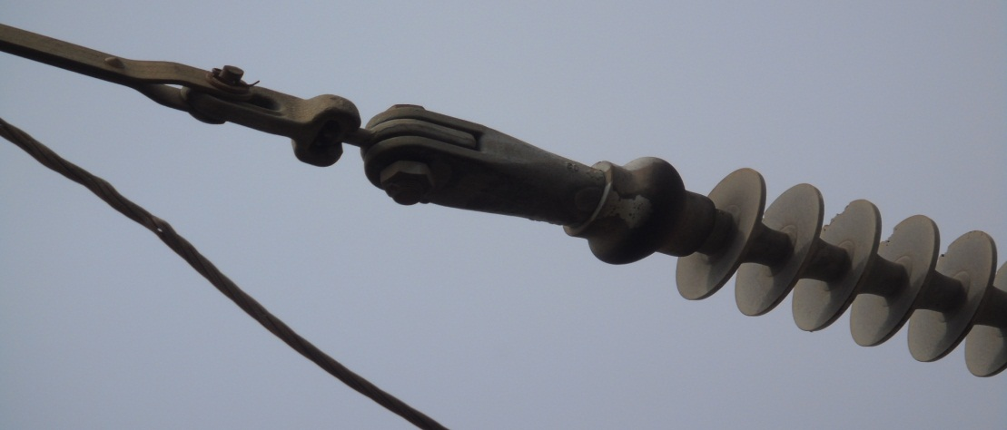 ENQUADRAR A FOTO À ESSE ESPAÇO, OBEDECENDO AS DIMENSÕES. Para inserir e configurar a foto, siga as orientações que se encontram no campo passo-a-passo, caso esteja oculto, clique no [2] ao lado da coluna A do cabeçalho para reexibir. |  |  |  |  | ENQUADRAR A FOTO À ESSE ESPAÇO, OBEDECENDO AS DIMENSÕES. Para inserir e configurar a foto, siga as orientações que se encontram no campo passo-a-passo, caso esteja oculto, clique no [2] ao lado da coluna A do cabeçalho para reexibir.

REGISTRO CENÁRIO ANTES |  |  |  |  | REGISTRO CENÁRIO DEPOIS
CÓDIGO DO DEFEITO | SUBGRUPO | DESCRIÇÃO DO DEFEITO |  | SERVIÇO A REALIZAR | OBSERVAÇÃO | PRIRIDADE | ESTRUTURA/Nº DA ESTRUTURA | DATA DA CORREÇÃO

IS16 | POLIMÉRICO | MUITO CHAMUSCADO - POLIMÉRICO |  | SUBSTITUIR ISOLADOR | 0 | P2 | YS1-10/5
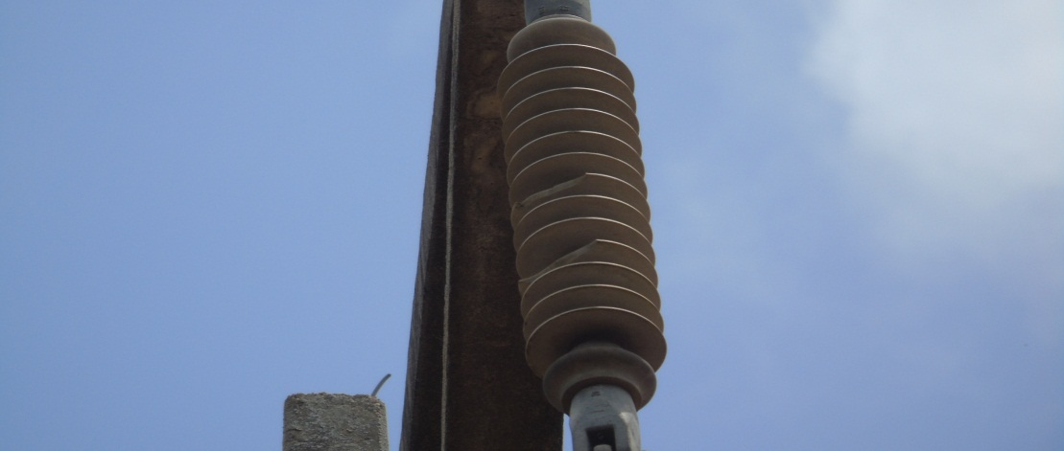 ENQUADRAR A FOTO À ESSE ESPAÇO, OBEDECENDO AS DIMENSÕES. Para inserir e configurar a foto, siga as orientações que se encontram no campo passo-a-passo, caso esteja oculto, clique no [2] ao lado da coluna A do cabeçalho para reexibir. |  |  |  |  | ENQUADRAR A FOTO À ESSE ESPAÇO, OBEDECENDO AS DIMENSÕES. Para inserir e configurar a foto, siga as orientações que se encontram no campo passo-a-passo, caso esteja oculto, clique no [2] ao lado da coluna A do cabeçalho para reexibir.

REGISTRO CENÁRIO ANTES |  |  |  |  | REGISTRO CENÁRIO DEPOIS
CÓDIGO DO DEFEITO | SUBGRUPO | DESCRIÇÃO DO DEFEITO |  | SERVIÇO A REALIZAR | OBSERVAÇÃO | PRIRIDADE | ESTRUTURA/Nº DA ESTRUTURA | DATA DA CORREÇÃO

AF01 | ÁRVORE | ÁRV. DENTRO DA FAIXA-DIST. CONDUT. > 1,5M |  | PODAR ÁRVORE | 0 | P2 | YS1-6/1
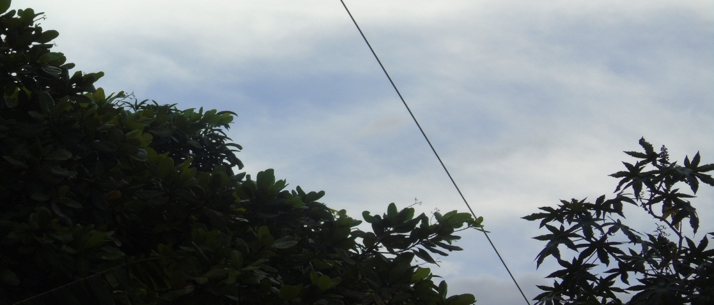 ENQUADRAR A FOTO À ESSE ESPAÇO, OBEDECENDO AS DIMENSÕES. Para inserir e configurar a foto, siga as orientações que se encontram no campo passo-a-passo, caso esteja oculto, clique no [2] ao lado da coluna A do cabeçalho para reexibir. |  |  |  |  | ENQUADRAR A FOTO À ESSE ESPAÇO, OBEDECENDO AS DIMENSÕES. Para inserir e configurar a foto, siga as orientações que se encontram no campo passo-a-passo, caso esteja oculto, clique no [2] ao lado da coluna A do cabeçalho para reexibir.

REGISTRO CENÁRIO ANTES |  |  |  |  | REGISTRO CENÁRIO DEPOIS
CÓDIGO DO DEFEITO | SUBGRUPO | DESCRIÇÃO DO DEFEITO |  | SERVIÇO A REALIZAR | OBSERVAÇÃO | PRIRIDADE | ESTRUTURA/Nº DA ESTRUTURA | DATA DA CORREÇÃO

PR09 | PARA RAIOS | CABO DE ATERR. DESCONECTADO |  | CONECTAR O CABO | 0 | P2 | YS1-5/3
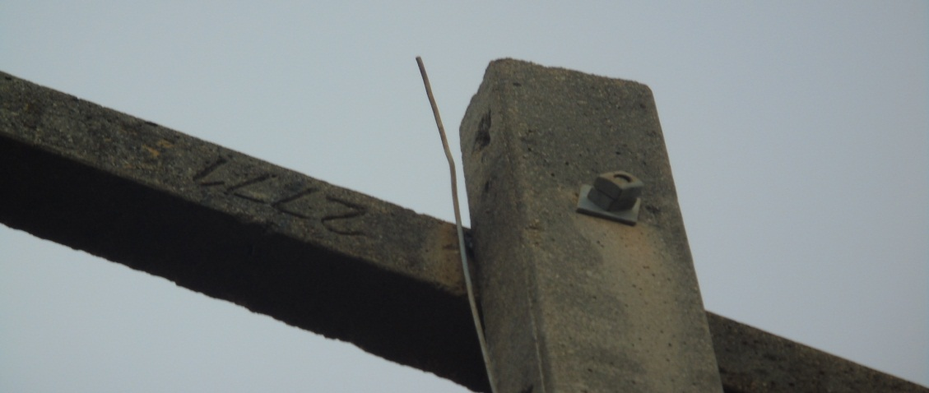 ENQUADRAR A FOTO À ESSE ESPAÇO, OBEDECENDO AS DIMENSÕES. Para inserir e configurar a foto, siga as orientações que se encontram no campo passo-a-passo, caso esteja oculto, clique no [2] ao lado da coluna A do cabeçalho para reexibir. |  |  |  |  | ENQUADRAR A FOTO À ESSE ESPAÇO, OBEDECENDO AS DIMENSÕES. Para inserir e configurar a foto, siga as orientações que se encontram no campo passo-a-passo, caso esteja oculto, clique no [2] ao lado da coluna A do cabeçalho para reexibir.

REGISTRO CENÁRIO ANTES |  |  |  |  | REGISTRO CENÁRIO DEPOIS
CÓDIGO DO DEFEITO | SUBGRUPO | DESCRIÇÃO DO DEFEITO |  | SERVIÇO A REALIZAR | OBSERVAÇÃO | PRIRIDADE | ESTRUTURA/Nº DA ESTRUTURA | DATA DA CORREÇÃO

CB06 | CABO | CABO C/ CORPOS ESTRANHOS |  | RETIRAR CORPO ESTRANHO | 0 | P2 | YS1-5/3
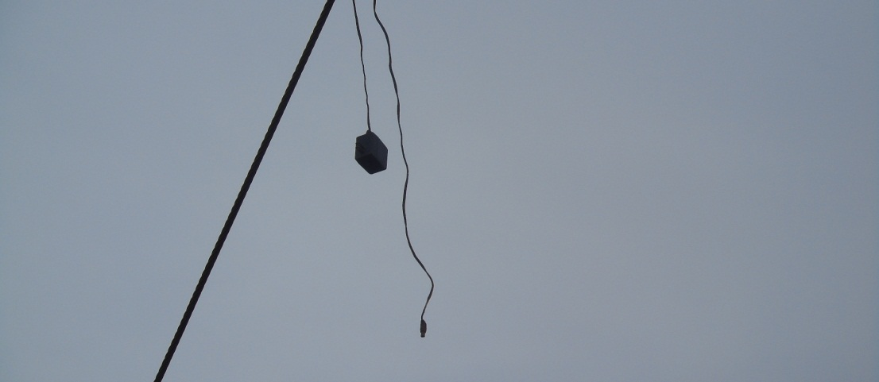 ENQUADRAR A FOTO À ESSE ESPAÇO, OBEDECENDO AS DIMENSÕES. Para inserir e configurar a foto, siga as orientações que se encontram no campo passo-a-passo, caso esteja oculto, clique no [2] ao lado da coluna A do cabeçalho para reexibir. |  |  |  |  | ENQUADRAR A FOTO À ESSE ESPAÇO, OBEDECENDO AS DIMENSÕES. Para inserir e configurar a foto, siga as orientações que se encontram no campo passo-a-passo, caso esteja oculto, clique no [2] ao lado da coluna A do cabeçalho para reexibir.

REGISTRO CENÁRIO ANTES |  |  |  |  | REGISTRO CENÁRIO DEPOIS
REGISTRO CENÁRIO ANTES |  |  |  |  | REGISTRO CENÁRIO DEPOIS
CÓDIGO DO DEFEITO | SUBGRUPO | DESCRIÇÃO DO DEFEITO |  | SERVIÇO A REALIZAR | OBSERVAÇÃO | PRIRIDADE | ESTRUTURA/Nº DA ESTRUTURA | DATA DA CORREÇÃO

BA03 | POSTE | B. POSTE FERRAG. EXPOSTA-OXIDAÇÃO F1/F2 |  | ACOMPANHAR EVOLUÇÃO | 0 | A | YS1-2/4
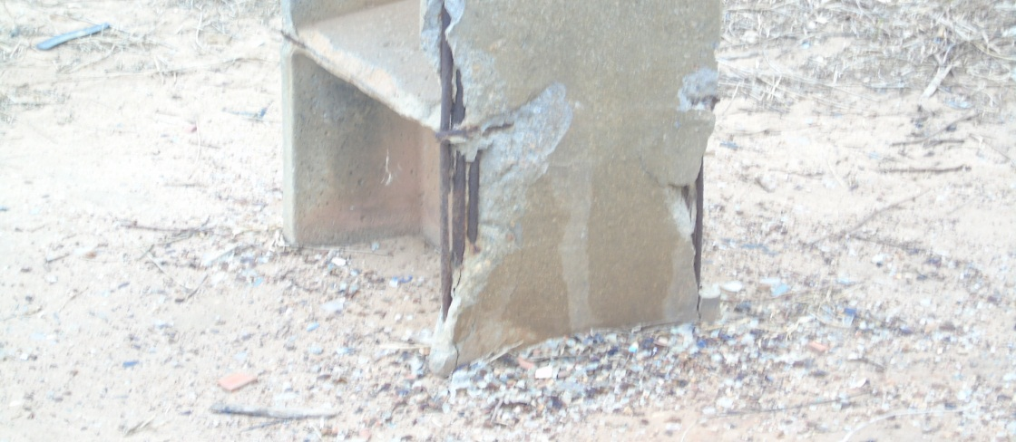 ENQUADRAR A FOTO À ESSE ESPAÇO, OBEDECENDO AS DIMENSÕES. Para inserir e configurar a foto, siga as orientações que se encontram no campo passo-a-passo, caso esteja oculto, clique no [2] ao lado da coluna A do cabeçalho para reexibir. |  |  |  |  | ENQUADRAR A FOTO À ESSE ESPAÇO, OBEDECENDO AS DIMENSÕES. Para inserir e configurar a foto, siga as orientações que se encontram no campo passo-a-passo, caso esteja oculto, clique no [2] ao lado da coluna A do cabeçalho para reexibir.

REGISTRO CENÁRIO ANTES |  |  |  |  | REGISTRO CENÁRIO DEPOIS
CÓDIGO DO DEFEITO | SUBGRUPO | DESCRIÇÃO DO DEFEITO |  | SERVIÇO A REALIZAR | OBSERVAÇÃO | PRIRIDADE | ESTRUTURA/Nº DA ESTRUTURA | DATA DA CORREÇÃO

CB06 | CABO | CABO C/ CORPOS ESTRANHOS |  | RETIRAR CORPO ESTRANHO | 0 | P2 | YS1-54/3
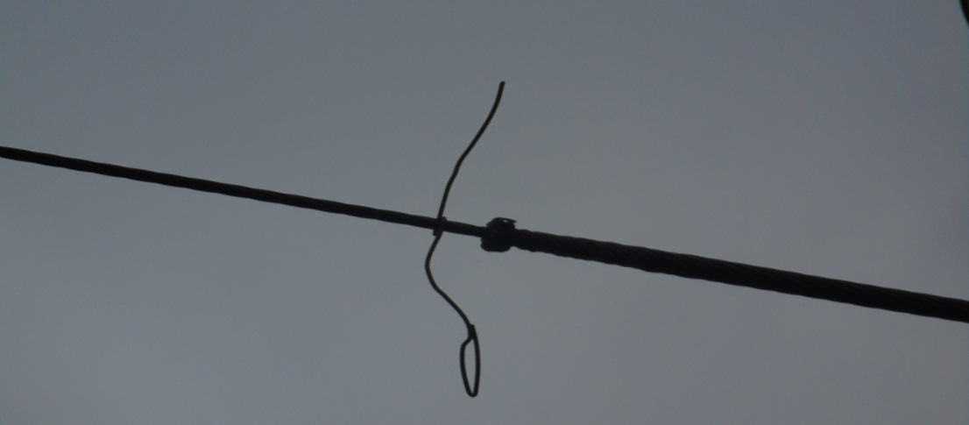 ENQUADRAR A FOTO À ESSE ESPAÇO, OBEDECENDO AS DIMENSÕES. Para inserir e configurar a foto, siga as orientações que se encontram no campo passo-a-passo, caso esteja oculto, clique no [2] ao lado da coluna A do cabeçalho para reexibir. |  |  |  |  | ENQUADRAR A FOTO À ESSE ESPAÇO, OBEDECENDO AS DIMENSÕES. Para inserir e configurar a foto, siga as orientações que se encontram no campo passo-a-passo, caso esteja oculto, clique no [2] ao lado da coluna A do cabeçalho para reexibir.

REGISTRO CENÁRIO ANTES |  |  |  |  | REGISTRO CENÁRIO DEPOIS
CÓDIGO DO DEFEITO | SUBGRUPO | DESCRIÇÃO DO DEFEITO |  | SERVIÇO A REALIZAR | OBSERVAÇÃO | PRIRIDADE | ESTRUTURA/Nº DA ESTRUTURA | DATA DA CORREÇÃO

PR09 | PARA RAIOS | CABO DE ATERR. DESCONECTADO |  | CONECTAR O CABO | 0 | P2 | YS1-57/3
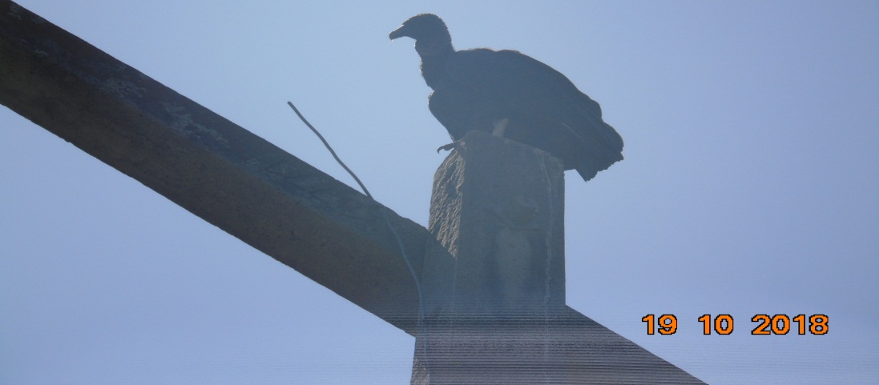 ENQUADRAR A FOTO À ESSE ESPAÇO, OBEDECENDO AS DIMENSÕES. Para inserir e configurar a foto, siga as orientações que se encontram no campo passo-a-passo, caso esteja oculto, clique no [2] ao lado da coluna A do cabeçalho para reexibir. |  |  |  |  | ENQUADRAR A FOTO À ESSE ESPAÇO, OBEDECENDO AS DIMENSÕES. Para inserir e configurar a foto, siga as orientações que se encontram no campo passo-a-passo, caso esteja oculto, clique no [2] ao lado da coluna A do cabeçalho para reexibir.

REGISTRO CENÁRIO ANTES |  |  |  |  | REGISTRO CENÁRIO DEPOIS
CÓDIGO DO DEFEITO | SUBGRUPO | DESCRIÇÃO DO DEFEITO |  | SERVIÇO A REALIZAR | OBSERVAÇÃO | PRIRIDADE | ESTRUTURA/Nº DA ESTRUTURA | DATA DA CORREÇÃO

IS17 | POLIMÉRICO | POUCO CHAMUSCADO - POLIMÉRICO |  | SUBSTITUIR ISOLADOR | 0 | A | YS1-58/4
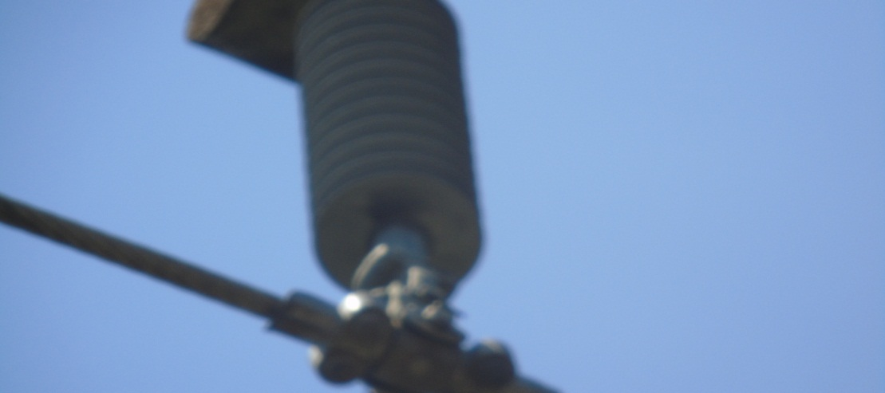 ENQUADRAR A FOTO À ESSE ESPAÇO, OBEDECENDO AS DIMENSÕES. Para inserir e configurar a foto, siga as orientações que se encontram no campo passo-a-passo, caso esteja oculto, clique no [2] ao lado da coluna A do cabeçalho para reexibir. |  |  |  |  | ENQUADRAR A FOTO À ESSE ESPAÇO, OBEDECENDO AS DIMENSÕES. Para inserir e configurar a foto, siga as orientações que se encontram no campo passo-a-passo, caso esteja oculto, clique no [2] ao lado da coluna A do cabeçalho para reexibir.

REGISTRO CENÁRIO ANTES |  |  |  |  | REGISTRO CENÁRIO DEPOIS
CÓDIGO DO DEFEITO | SUBGRUPO | DESCRIÇÃO DO DEFEITO |  | SERVIÇO A REALIZAR | OBSERVAÇÃO | PRIRIDADE | ESTRUTURA/Nº DA ESTRUTURA | DATA DA CORREÇÃO

ENQUADRAR A FOTO À ESSE ESPAÇO, OBEDECENDO AS DIMENSÕES. Para inserir e configurar a foto, siga as orientações que se encontram no campo passo-a-passo, caso esteja oculto, clique no [2] ao lado da coluna A do cabeçalho para reexibir. |  |  |  |  | ENQUADRAR A FOTO À ESSE ESPAÇO, OBEDECENDO AS DIMENSÕES. Para inserir e configurar a foto, siga as orientações que se encontram no campo passo-a-passo, caso esteja oculto, clique no [2] ao lado da coluna A do cabeçalho para reexibir.

REGISTRO CENÁRIO ANTES |  |  |  |  | REGISTRO CENÁRIO DEPOIS
CÓDIGO DO DEFEITO | SUBGRUPO | DESCRIÇÃO DO DEFEITO |  | SERVIÇO A REALIZAR | OBSERVAÇÃO | PRIRIDADE | ESTRUTURA/Nº DA ESTRUTURA | DATA DA CORREÇÃO

ENQUADRAR A FOTO À ESSE ESPAÇO, OBEDECENDO AS DIMENSÕES. Para inserir e configurar a foto, siga as orientações que se encontram no campo passo-a-passo, caso esteja oculto, clique no [2] ao lado da coluna A do cabeçalho para reexibir. |  |  |  |  | ENQUADRAR A FOTO À ESSE ESPAÇO, OBEDECENDO AS DIMENSÕES. Para inserir e configurar a foto, siga as orientações que se encontram no campo passo-a-passo, caso esteja oculto, clique no [2] ao lado da coluna A do cabeçalho para reexibir.

REGISTRO CENÁRIO ANTES |  |  |  |  | REGISTRO CENÁRIO DEPOIS
CÓDIGO DO DEFEITO | SUBGRUPO | DESCRIÇÃO DO DEFEITO |  | SERVIÇO A REALIZAR | OBSERVAÇÃO | PRIRIDADE | ESTRUTURA/Nº DA ESTRUTURA | DATA DA CORREÇÃO

ENQUADRAR A FOTO À ESSE ESPAÇO, OBEDECENDO AS DIMENSÕES. Para inserir e configurar a foto, siga as orientações que se encontram no campo passo-a-passo, caso esteja oculto, clique no [2] ao lado da coluna A do cabeçalho para reexibir. |  |  |  |  | ENQUADRAR A FOTO À ESSE ESPAÇO, OBEDECENDO AS DIMENSÕES. Para inserir e configurar a foto, siga as orientações que se encontram no campo passo-a-passo, caso esteja oculto, clique no [2] ao lado da coluna A do cabeçalho para reexibir.

REGISTRO CENÁRIO ANTES |  |  |  |  | REGISTRO CENÁRIO DEPOIS
CÓDIGO DO DEFEITO | SUBGRUPO | DESCRIÇÃO DO DEFEITO |  | SERVIÇO A REALIZAR | OBSERVAÇÃO | PRIRIDADE | ESTRUTURA/Nº DA ESTRUTURA | DATA DA CORREÇÃO

 |  |  |  |  |  |  | 0
ENQUADRAR A FOTO À ESSE ESPAÇO, OBEDECENDO AS DIMENSÕES. Para inserir e configurar a foto, siga as orientações que se encontram no campo passo-a-passo, caso esteja oculto, clique no [2] ao lado da coluna A do cabeçalho para reexibir. |  |  |  |  | ENQUADRAR A FOTO À ESSE ESPAÇO, OBEDECENDO AS DIMENSÕES. Para inserir e configurar a foto, siga as orientações que se encontram no campo passo-a-passo, caso esteja oculto, clique no [2] ao lado da coluna A do cabeçalho para reexibir.

REGISTRO CENÁRIO ANTES |  |  |  |  | REGISTRO CENÁRIO DEPOIS
CÓDIGO DO DEFEITO | SUBGRUPO | DESCRIÇÃO DO DEFEITO |  | SERVIÇO A REALIZAR | OBSERVAÇÃO | PRIRIDADE | ESTRUTURA/Nº DA ESTRUTURA | DATA DA CORREÇÃO

ENQUADRAR A FOTO À ESSE ESPAÇO, OBEDECENDO AS DIMENSÕES. Para inserir e configurar a foto, siga as orientações que se encontram no campo passo-a-passo, caso esteja oculto, clique no [2] ao lado da coluna A do cabeçalho para reexibir. |  |  |  |  | ENQUADRAR A FOTO À ESSE ESPAÇO, OBEDECENDO AS DIMENSÕES. Para inserir e configurar a foto, siga as orientações que se encontram no campo passo-a-passo, caso esteja oculto, clique no [2] ao lado da coluna A do cabeçalho para reexibir.

REGISTRO CENÁRIO ANTES |  |  |  |  | REGISTRO CENÁRIO DEPOIS
CÓDIGO DO DEFEITO | SUBGRUPO | DESCRIÇÃO DO DEFEITO |  | SERVIÇO A REALIZAR | OBSERVAÇÃO | PRIRIDADE | ESTRUTURA/Nº DA ESTRUTURA | DATA DA CORREÇÃO

ENQUADRAR A FOTO À ESSE ESPAÇO, OBEDECENDO AS DIMENSÕES. Para inserir e configurar a foto, siga as orientações que se encontram no campo passo-a-passo, caso esteja oculto, clique no [2] ao lado da coluna A do cabeçalho para reexibir. |  |  |  |  | ENQUADRAR A FOTO À ESSE ESPAÇO, OBEDECENDO AS DIMENSÕES. Para inserir e configurar a foto, siga as orientações que se encontram no campo passo-a-passo, caso esteja oculto, clique no [2] ao lado da coluna A do cabeçalho para reexibir.

REGISTRO CENÁRIO ANTES |  |  |  |  | REGISTRO CENÁRIO DEPOIS
CÓDIGO DO DEFEITO | SUBGRUPO | DESCRIÇÃO DO DEFEITO |  | SERVIÇO A REALIZAR | OBSERVAÇÃO | PRIRIDADE | ESTRUTURA/Nº DA ESTRUTURA | DATA DA CORREÇÃO

 |  |  |  |  | 0
ENQUADRAR A FOTO À ESSE ESPAÇO, OBEDECENDO AS DIMENSÕES. Para inserir e configurar a foto, siga as orientações que se encontram no campo passo-a-passo, caso esteja oculto, clique no [2] ao lado da coluna A do cabeçalho para reexibir. |  |  |  |  | ENQUADRAR A FOTO À ESSE ESPAÇO, OBEDECENDO AS DIMENSÕES. Para inserir e configurar a foto, siga as orientações que se encontram no campo passo-a-passo, caso esteja oculto, clique no [2] ao lado da coluna A do cabeçalho para reexibir.

REGISTRO CENÁRIO ANTES |  |  |  |  | REGISTRO CENÁRIO DEPOIS
CÓDIGO DO DEFEITO | SUBGRUPO | DESCRIÇÃO DO DEFEITO |  | SERVIÇO A REALIZAR | OBSERVAÇÃO | PRIRIDADE | ESTRUTURA/Nº DA ESTRUTURA | DATA DA CORREÇÃO

ENQUADRAR A FOTO À ESSE ESPAÇO, OBEDECENDO AS DIMENSÕES. Para inserir e configurar a foto, siga as orientações que se encontram no campo passo-a-passo, caso esteja oculto, clique no [2] ao lado da coluna A do cabeçalho para reexibir. |  |  |  |  | ENQUADRAR A FOTO À ESSE ESPAÇO, OBEDECENDO AS DIMENSÕES. Para inserir e configurar a foto, siga as orientações que se encontram no campo passo-a-passo, caso esteja oculto, clique no [2] ao lado da coluna A do cabeçalho para reexibir.

REGISTRO CENÁRIO ANTES |  |  |  |  | REGISTRO CENÁRIO DEPOIS
CÓDIGO DO DEFEITO | SUBGRUPO | DESCRIÇÃO DO DEFEITO |  | SERVIÇO A REALIZAR | OBSERVAÇÃO | PRIRIDADE | ESTRUTURA/Nº DA ESTRUTURA | DATA DA CORREÇÃO

ENQUADRAR A FOTO À ESSE ESPAÇO, OBEDECENDO AS DIMENSÕES. Para inserir e configurar a foto, siga as orientações que se encontram no campo passo-a-passo, caso esteja oculto, clique no [2] ao lado da coluna A do cabeçalho para reexibir. |  |  |  |  | ENQUADRAR A FOTO À ESSE ESPAÇO, OBEDECENDO AS DIMENSÕES. Para inserir e configurar a foto, siga as orientações que se encontram no campo passo-a-passo, caso esteja oculto, clique no [2] ao lado da coluna A do cabeçalho para reexibir.

REGISTRO CENÁRIO ANTES |  |  |  |  | REGISTRO CENÁRIO DEPOIS
CÓDIGO DO DEFEITO | SUBGRUPO | DESCRIÇÃO DO DEFEITO |  | SERVIÇO A REALIZAR | OBSERVAÇÃO | PRIRIDADE | ESTRUTURA/Nº DA ESTRUTURA | DATA DA CORREÇÃO

 |  |  |  |  |  |  | 0
ENQUADRAR A FOTO À ESSE ESPAÇO, OBEDECENDO AS DIMENSÕES. Para inserir e configurar a foto, siga as orientações que se encontram no campo passo-a-passo, caso esteja oculto, clique no [2] ao lado da coluna A do cabeçalho para reexibir. |  |  |  |  | ENQUADRAR A FOTO À ESSE ESPAÇO, OBEDECENDO AS DIMENSÕES. Para inserir e configurar a foto, siga as orientações que se encontram no campo passo-a-passo, caso esteja oculto, clique no [2] ao lado da coluna A do cabeçalho para reexibir.

REGISTRO CENÁRIO ANTES |  |  |  |  | REGISTRO CENÁRIO DEPOIS
CÓDIGO DO DEFEITO | SUBGRUPO | DESCRIÇÃO DO DEFEITO |  | SERVIÇO A REALIZAR | OBSERVAÇÃO | PRIRIDADE | ESTRUTURA/Nº DA ESTRUTURA | DATA DA CORREÇÃO

ENQUADRAR A FOTO À ESSE ESPAÇO, OBEDECENDO AS DIMENSÕES. Para inserir e configurar a foto, siga as orientações que se encontram no campo passo-a-passo, caso esteja oculto, clique no [2] ao lado da coluna A do cabeçalho para reexibir. |  |  |  |  | ENQUADRAR A FOTO À ESSE ESPAÇO, OBEDECENDO AS DIMENSÕES. Para inserir e configurar a foto, siga as orientações que se encontram no campo passo-a-passo, caso esteja oculto, clique no [2] ao lado da coluna A do cabeçalho para reexibir.

REGISTRO CENÁRIO ANTES |  |  |  |  | REGISTRO CENÁRIO DEPOIS
CÓDIGO DO DEFEITO | SUBGRUPO | DESCRIÇÃO DO DEFEITO |  | SERVIÇO A REALIZAR | OBSERVAÇÃO | PRIRIDADE | ESTRUTURA/Nº DA ESTRUTURA | DATA DA CORREÇÃO

ENQUADRAR A FOTO À ESSE ESPAÇO, OBEDECENDO AS DIMENSÕES. Para inserir e configurar a foto, siga as orientações que se encontram no campo passo-a-passo, caso esteja oculto, clique no [2] ao lado da coluna A do cabeçalho para reexibir. |  |  |  |  | ENQUADRAR A FOTO À ESSE ESPAÇO, OBEDECENDO AS DIMENSÕES. Para inserir e configurar a foto, siga as orientações que se encontram no campo passo-a-passo, caso esteja oculto, clique no [2] ao lado da coluna A do cabeçalho para reexibir.

REGISTRO CENÁRIO ANTES |  |  |  |  | REGISTRO CENÁRIO DEPOIS
CÓDIGO DO DEFEITO | SUBGRUPO | DESCRIÇÃO DO DEFEITO |  | SERVIÇO A REALIZAR | OBSERVAÇÃO | PRIRIDADE | ESTRUTURA/Nº DA ESTRUTURA | DATA DA CORREÇÃO

ENQUADRAR A FOTO À ESSE ESPAÇO, OBEDECENDO AS DIMENSÕES. Para inserir e configurar a foto, siga as orientações que se encontram no campo passo-a-passo, caso esteja oculto, clique no [2] ao lado da coluna A do cabeçalho para reexibir. |  |  |  |  | ENQUADRAR A FOTO À ESSE ESPAÇO, OBEDECENDO AS DIMENSÕES. Para inserir e configurar a foto, siga as orientações que se encontram no campo passo-a-passo, caso esteja oculto, clique no [2] ao lado da coluna A do cabeçalho para reexibir.

REGISTRO CENÁRIO ANTES |  |  |  |  | REGISTRO CENÁRIO DEPOIS
CÓDIGO DO DEFEITO | SUBGRUPO | DESCRIÇÃO DO DEFEITO |  | SERVIÇO A REALIZAR | OBSERVAÇÃO | PRIRIDADE | ESTRUTURA/Nº DA ESTRUTURA | DATA DA CORREÇÃO

ENQUADRAR A FOTO À ESSE ESPAÇO, OBEDECENDO AS DIMENSÕES. Para inserir e configurar a foto, siga as orientações que se encontram no campo passo-a-passo, caso esteja oculto, clique no [2] ao lado da coluna A do cabeçalho para reexibir. |  |  |  |  | ENQUADRAR A FOTO À ESSE ESPAÇO, OBEDECENDO AS DIMENSÕES. Para inserir e configurar a foto, siga as orientações que se encontram no campo passo-a-passo, caso esteja oculto, clique no [2] ao lado da coluna A do cabeçalho para reexibir.

REGISTRO CENÁRIO ANTES |  |  |  |  | REGISTRO CENÁRIO DEPOIS
CÓDIGO DO DEFEITO | SUBGRUPO | DESCRIÇÃO DO DEFEITO |  | SERVIÇO A REALIZAR | OBSERVAÇÃO | PRIRIDADE | ESTRUTURA/Nº DA ESTRUTURA | DATA DA CORREÇÃO

ENQUADRAR A FOTO À ESSE ESPAÇO, OBEDECENDO AS DIMENSÕES. Para inserir e configurar a foto, siga as orientações que se encontram no campo passo-a-passo, caso esteja oculto, clique no [2] ao lado da coluna A do cabeçalho para reexibir. |  |  |  |  | ENQUADRAR A FOTO À ESSE ESPAÇO, OBEDECENDO AS DIMENSÕES. Para inserir e configurar a foto, siga as orientações que se encontram no campo passo-a-passo, caso esteja oculto, clique no [2] ao lado da coluna A do cabeçalho para reexibir.

REGISTRO CENÁRIO ANTES |  |  |  |  | REGISTRO CENÁRIO DEPOIS
CÓDIGO DO DEFEITO | SUBGRUPO | DESCRIÇÃO DO DEFEITO |  | SERVIÇO A REALIZAR | OBSERVAÇÃO | PRIRIDADE | ESTRUTURA/Nº DA ESTRUTURA | DATA DA CORREÇÃO

ENQUADRAR A FOTO À ESSE ESPAÇO, OBEDECENDO AS DIMENSÕES. Para inserir e configurar a foto, siga as orientações que se encontram no campo passo-a-passo, caso esteja oculto, clique no [2] ao lado da coluna A do cabeçalho para reexibir. |  |  |  |  | ENQUADRAR A FOTO À ESSE ESPAÇO, OBEDECENDO AS DIMENSÕES. Para inserir e configurar a foto, siga as orientações que se encontram no campo passo-a-passo, caso esteja oculto, clique no [2] ao lado da coluna A do cabeçalho para reexibir.

REGISTRO CENÁRIO ANTES |  |  |  |  | REGISTRO CENÁRIO DEPOIS
CÓDIGO DO DEFEITO | SUBGRUPO | DESCRIÇÃO DO DEFEITO |  | SERVIÇO A REALIZAR | OBSERVAÇÃO | PRIRIDADE | ESTRUTURA/Nº DA ESTRUTURA | DATA DA CORREÇÃO

ENQUADRAR A FOTO À ESSE ESPAÇO, OBEDECENDO AS DIMENSÕES. Para inserir e configurar a foto, siga as orientações que se encontram no campo passo-a-passo, caso esteja oculto, clique no [2] ao lado da coluna A do cabeçalho para reexibir. |  |  |  |  | ENQUADRAR A FOTO À ESSE ESPAÇO, OBEDECENDO AS DIMENSÕES. Para inserir e configurar a foto, siga as orientações que se encontram no campo passo-a-passo, caso esteja oculto, clique no [2] ao lado da coluna A do cabeçalho para reexibir.

REGISTRO CENÁRIO ANTES |  |  |  |  | REGISTRO CENÁRIO DEPOIS
CÓDIGO DO DEFEITO | SUBGRUPO | DESCRIÇÃO DO DEFEITO |  | SERVIÇO A REALIZAR | OBSERVAÇÃO | PRIRIDADE | ESTRUTURA/Nº DA ESTRUTURA | DATA DA CORREÇÃO

ENQUADRAR A FOTO À ESSE ESPAÇO, OBEDECENDO AS DIMENSÕES. Para inserir e configurar a foto, siga as orientações que se encontram no campo passo-a-passo, caso esteja oculto, clique no [2] ao lado da coluna A do cabeçalho para reexibir. |  |  |  |  | ENQUADRAR A FOTO À ESSE ESPAÇO, OBEDECENDO AS DIMENSÕES. Para inserir e configurar a foto, siga as orientações que se encontram no campo passo-a-passo, caso esteja oculto, clique no [2] ao lado da coluna A do cabeçalho para reexibir.

REGISTRO CENÁRIO ANTES |  |  |  |  | REGISTRO CENÁRIO DEPOIS
CÓDIGO DO DEFEITO | SUBGRUPO | DESCRIÇÃO DO DEFEITO |  | SERVIÇO A REALIZAR | OBSERVAÇÃO | PRIRIDADE | ESTRUTURA/Nº DA ESTRUTURA | DATA DA CORREÇÃO

 |  |  |  |  |  |  | 0
ENQUADRAR A FOTO À ESSE ESPAÇO, OBEDECENDO AS DIMENSÕES. Para inserir e configurar a foto, siga as orientações que se encontram no campo passo-a-passo, caso esteja oculto, clique no [2] ao lado da coluna A do cabeçalho para reexibir. |  |  |  |  | ENQUADRAR A FOTO À ESSE ESPAÇO, OBEDECENDO AS DIMENSÕES. Para inserir e configurar a foto, siga as orientações que se encontram no campo passo-a-passo, caso esteja oculto, clique no [2] ao lado da coluna A do cabeçalho para reexibir.

REGISTRO CENÁRIO ANTES |  |  |  |  | REGISTRO CENÁRIO DEPOIS
CÓDIGO DO DEFEITO | SUBGRUPO | DESCRIÇÃO DO DEFEITO |  | SERVIÇO A REALIZAR | OBSERVAÇÃO | PRIRIDADE | ESTRUTURA/Nº DA ESTRUTURA | DATA DA CORREÇÃO

ENQUADRAR A FOTO À ESSE ESPAÇO, OBEDECENDO AS DIMENSÕES. Para inserir e configurar a foto, siga as orientações que se encontram no campo passo-a-passo, caso esteja oculto, clique no [2] ao lado da coluna A do cabeçalho para reexibir. |  |  |  |  | ENQUADRAR A FOTO À ESSE ESPAÇO, OBEDECENDO AS DIMENSÕES. Para inserir e configurar a foto, siga as orientações que se encontram no campo passo-a-passo, caso esteja oculto, clique no [2] ao lado da coluna A do cabeçalho para reexibir.

REGISTRO CENÁRIO ANTES |  |  |  |  | REGISTRO CENÁRIO DEPOIS
CÓDIGO DO DEFEITO | SUBGRUPO | DESCRIÇÃO DO DEFEITO |  | SERVIÇO A REALIZAR | OBSERVAÇÃO | PRIRIDADE | ESTRUTURA/Nº DA ESTRUTURA | DATA DA CORREÇÃO

ENQUADRAR A FOTO À ESSE ESPAÇO, OBEDECENDO AS DIMENSÕES. Para inserir e configurar a foto, siga as orientações que se encontram no campo passo-a-passo, caso esteja oculto, clique no [2] ao lado da coluna A do cabeçalho para reexibir. |  |  |  |  | ENQUADRAR A FOTO À ESSE ESPAÇO, OBEDECENDO AS DIMENSÕES. Para inserir e configurar a foto, siga as orientações que se encontram no campo passo-a-passo, caso esteja oculto, clique no [2] ao lado da coluna A do cabeçalho para reexibir.

REGISTRO CENÁRIO ANTES |  |  |  |  | REGISTRO CENÁRIO DEPOIS
CÓDIGO DO DEFEITO | SUBGRUPO | DESCRIÇÃO DO DEFEITO |  | SERVIÇO A REALIZAR | OBSERVAÇÃO | PRIRIDADE | ESTRUTURA/Nº DA ESTRUTURA | DATA DA CORREÇÃO

ENQUADRAR A FOTO À ESSE ESPAÇO, OBEDECENDO AS DIMENSÕES. Para inserir e configurar a foto, siga as orientações que se encontram no campo passo-a-passo, caso esteja oculto, clique no [2] ao lado da coluna A do cabeçalho para reexibir. |  |  |  |  | ENQUADRAR A FOTO À ESSE ESPAÇO, OBEDECENDO AS DIMENSÕES. Para inserir e configurar a foto, siga as orientações que se encontram no campo passo-a-passo, caso esteja oculto, clique no [2] ao lado da coluna A do cabeçalho para reexibir.

REGISTRO CENÁRIO ANTES |  |  |  |  | REGISTRO CENÁRIO DEPOIS
CÓDIGO DO DEFEITO | SUBGRUPO | DESCRIÇÃO DO DEFEITO |  | SERVIÇO A REALIZAR | OBSERVAÇÃO | PRIRIDADE | ESTRUTURA/Nº DA ESTRUTURA | DATA DA CORREÇÃO

ENQUADRAR A FOTO À ESSE ESPAÇO, OBEDECENDO AS DIMENSÕES. Para inserir e configurar a foto, siga as orientações que se encontram no campo passo-a-passo, caso esteja oculto, clique no [2] ao lado da coluna A do cabeçalho para reexibir. |  |  |  |  | ENQUADRAR A FOTO À ESSE ESPAÇO, OBEDECENDO AS DIMENSÕES. Para inserir e configurar a foto, siga as orientações que se encontram no campo passo-a-passo, caso esteja oculto, clique no [2] ao lado da coluna A do cabeçalho para reexibir.

REGISTRO CENÁRIO ANTES |  |  |  |  | REGISTRO CENÁRIO DEPOIS
CÓDIGO DO DEFEITO | SUBGRUPO | DESCRIÇÃO DO DEFEITO |  | SERVIÇO A REALIZAR | OBSERVAÇÃO | PRIRIDADE | ESTRUTURA/Nº DA ESTRUTURA | DATA DA CORREÇÃO

ENQUADRAR A FOTO À ESSE ESPAÇO, OBEDECENDO AS DIMENSÕES. Para inserir e configurar a foto, siga as orientações que se encontram no campo passo-a-passo, caso esteja oculto, clique no [2] ao lado da coluna A do cabeçalho para reexibir. |  |  |  |  | ENQUADRAR A FOTO À ESSE ESPAÇO, OBEDECENDO AS DIMENSÕES. Para inserir e configurar a foto, siga as orientações que se encontram no campo passo-a-passo, caso esteja oculto, clique no [2] ao lado da coluna A do cabeçalho para reexibir.

REGISTRO CENÁRIO ANTES |  |  |  |  | REGISTRO CENÁRIO DEPOIS
CÓDIGO DO DEFEITO | SUBGRUPO | DESCRIÇÃO DO DEFEITO |  | SERVIÇO A REALIZAR | OBSERVAÇÃO | PRIRIDADE | ESTRUTURA/Nº DA ESTRUTURA | DATA DA CORREÇÃO

ENQUADRAR A FOTO À ESSE ESPAÇO, OBEDECENDO AS DIMENSÕES. Para inserir e configurar a foto, siga as orientações que se encontram no campo passo-a-passo, caso esteja oculto, clique no [2] ao lado da coluna A do cabeçalho para reexibir. |  |  |  |  | ENQUADRAR A FOTO À ESSE ESPAÇO, OBEDECENDO AS DIMENSÕES. Para inserir e configurar a foto, siga as orientações que se encontram no campo passo-a-passo, caso esteja oculto, clique no [2] ao lado da coluna A do cabeçalho para reexibir.

REGISTRO CENÁRIO ANTES |  |  |  |  | REGISTRO CENÁRIO DEPOIS
CÓDIGO DO DEFEITO | SUBGRUPO | DESCRIÇÃO DO DEFEITO |  | SERVIÇO A REALIZAR | OBSERVAÇÃO | PRIRIDADE | ESTRUTURA/Nº DA ESTRUTURA | DATA DA CORREÇÃO

ENQUADRAR A FOTO À ESSE ESPAÇO, OBEDECENDO AS DIMENSÕES. Para inserir e configurar a foto, siga as orientações que se encontram no campo passo-a-passo, caso esteja oculto, clique no [2] ao lado da coluna A do cabeçalho para reexibir. |  |  |  |  | ENQUADRAR A FOTO À ESSE ESPAÇO, OBEDECENDO AS DIMENSÕES. Para inserir e configurar a foto, siga as orientações que se encontram no campo passo-a-passo, caso esteja oculto, clique no [2] ao lado da coluna A do cabeçalho para reexibir.

REGISTRO CENÁRIO ANTES |  |  |  |  | REGISTRO CENÁRIO DEPOIS
CÓDIGO DO DEFEITO | SUBGRUPO | DESCRIÇÃO DO DEFEITO |  | SERVIÇO A REALIZAR | OBSERVAÇÃO | PRIRIDADE | ESTRUTURA/Nº DA ESTRUTURA | DATA DA CORREÇÃO

ENQUADRAR A FOTO À ESSE ESPAÇO, OBEDECENDO AS DIMENSÕES. Para inserir e configurar a foto, siga as orientações que se encontram no campo passo-a-passo, caso esteja oculto, clique no [2] ao lado da coluna A do cabeçalho para reexibir. |  |  |  |  | ENQUADRAR A FOTO À ESSE ESPAÇO, OBEDECENDO AS DIMENSÕES. Para inserir e configurar a foto, siga as orientações que se encontram no campo passo-a-passo, caso esteja oculto, clique no [2] ao lado da coluna A do cabeçalho para reexibir.

REGISTRO CENÁRIO ANTES |  |  |  |  | REGISTRO CENÁRIO DEPOIS
CÓDIGO DO DEFEITO | SUBGRUPO | DESCRIÇÃO DO DEFEITO |  | SERVIÇO A REALIZAR | OBSERVAÇÃO | PRIRIDADE | ESTRUTURA/Nº DA ESTRUTURA | DATA DA CORREÇÃO

ENQUADRAR A FOTO À ESSE ESPAÇO, OBEDECENDO AS DIMENSÕES. Para inserir e configurar a foto, siga as orientações que se encontram no campo passo-a-passo, caso esteja oculto, clique no [2] ao lado da coluna A do cabeçalho para reexibir. |  |  |  |  | ENQUADRAR A FOTO À ESSE ESPAÇO, OBEDECENDO AS DIMENSÕES. Para inserir e configurar a foto, siga as orientações que se encontram no campo passo-a-passo, caso esteja oculto, clique no [2] ao lado da coluna A do cabeçalho para reexibir.

REGISTRO CENÁRIO ANTES |  |  |  |  | REGISTRO CENÁRIO DEPOIS
CÓDIGO DO DEFEITO | SUBGRUPO | DESCRIÇÃO DO DEFEITO |  | SERVIÇO A REALIZAR | OBSERVAÇÃO | PRIRIDADE | ESTRUTURA/Nº DA ESTRUTURA | DATA DA CORREÇÃO

ENQUADRAR A FOTO À ESSE ESPAÇO, OBEDECENDO AS DIMENSÕES. Para inserir e configurar a foto, siga as orientações que se encontram no campo passo-a-passo, caso esteja oculto, clique no [2] ao lado da coluna A do cabeçalho para reexibir. |  |  |  |  | ENQUADRAR A FOTO À ESSE ESPAÇO, OBEDECENDO AS DIMENSÕES. Para inserir e configurar a foto, siga as orientações que se encontram no campo passo-a-passo, caso esteja oculto, clique no [2] ao lado da coluna A do cabeçalho para reexibir.

REGISTRO CENÁRIO ANTES |  |  |  |  | REGISTRO CENÁRIO DEPOIS
CÓDIGO DO DEFEITO | SUBGRUPO | DESCRIÇÃO DO DEFEITO |  | SERVIÇO A REALIZAR | OBSERVAÇÃO | PRIRIDADE | ESTRUTURA/Nº DA ESTRUTURA | DATA DA CORREÇÃO

ENQUADRAR A FOTO À ESSE ESPAÇO, OBEDECENDO AS DIMENSÕES. Para inserir e configurar a foto, siga as orientações que se encontram no campo passo-a-passo, caso esteja oculto, clique no [2] ao lado da coluna A do cabeçalho para reexibir. |  |  |  |  | ENQUADRAR A FOTO À ESSE ESPAÇO, OBEDECENDO AS DIMENSÕES. Para inserir e configurar a foto, siga as orientações que se encontram no campo passo-a-passo, caso esteja oculto, clique no [2] ao lado da coluna A do cabeçalho para reexibir.

REGISTRO CENÁRIO ANTES |  |  |  |  | REGISTRO CENÁRIO DEPOIS
CÓDIGO DO DEFEITO | SUBGRUPO | DESCRIÇÃO DO DEFEITO |  | SERVIÇO A REALIZAR | OBSERVAÇÃO | PRIRIDADE | ESTRUTURA/Nº DA ESTRUTURA | DATA DA CORREÇÃO

ENQUADRAR A FOTO À ESSE ESPAÇO, OBEDECENDO AS DIMENSÕES. Para inserir e configurar a foto, siga as orientações que se encontram no campo passo-a-passo, caso esteja oculto, clique no [2] ao lado da coluna A do cabeçalho para reexibir. |  |  |  |  | ENQUADRAR A FOTO À ESSE ESPAÇO, OBEDECENDO AS DIMENSÕES. Para inserir e configurar a foto, siga as orientações que se encontram no campo passo-a-passo, caso esteja oculto, clique no [2] ao lado da coluna A do cabeçalho para reexibir.

REGISTRO CENÁRIO ANTES |  |  |  |  | REGISTRO CENÁRIO DEPOIS
CÓDIGO DO DEFEITO | SUBGRUPO | DESCRIÇÃO DO DEFEITO |  | SERVIÇO A REALIZAR | OBSERVAÇÃO | PRIRIDADE | ESTRUTURA/Nº DA ESTRUTURA | DATA DA CORREÇÃO

ENQUADRAR A FOTO À ESSE ESPAÇO, OBEDECENDO AS DIMENSÕES. Para inserir e configurar a foto, siga as orientações que se encontram no campo passo-a-passo, caso esteja oculto, clique no [2] ao lado da coluna A do cabeçalho para reexibir. |  |  |  |  | ENQUADRAR A FOTO À ESSE ESPAÇO, OBEDECENDO AS DIMENSÕES. Para inserir e configurar a foto, siga as orientações que se encontram no campo passo-a-passo, caso esteja oculto, clique no [2] ao lado da coluna A do cabeçalho para reexibir.

REGISTRO CENÁRIO ANTES |  |  |  |  | REGISTRO CENÁRIO DEPOIS
CÓDIGO DO DEFEITO | SUBGRUPO | DESCRIÇÃO DO DEFEITO |  | SERVIÇO A REALIZAR | OBSERVAÇÃO | PRIRIDADE | ESTRUTURA/Nº DA ESTRUTURA | DATA DA CORREÇÃO

ENQUADRAR A FOTO À ESSE ESPAÇO, OBEDECENDO AS DIMENSÕES. Para inserir e configurar a foto, siga as orientações que se encontram no campo passo-a-passo, caso esteja oculto, clique no [2] ao lado da coluna A do cabeçalho para reexibir. |  |  |  |  | ENQUADRAR A FOTO À ESSE ESPAÇO, OBEDECENDO AS DIMENSÕES. Para inserir e configurar a foto, siga as orientações que se encontram no campo passo-a-passo, caso esteja oculto, clique no [2] ao lado da coluna A do cabeçalho para reexibir.

REGISTRO CENÁRIO ANTES |  |  |  |  | REGISTRO CENÁRIO DEPOIS
CÓDIGO DO DEFEITO | SUBGRUPO | DESCRIÇÃO DO DEFEITO |  | SERVIÇO A REALIZAR | OBSERVAÇÃO | PRIRIDADE | ESTRUTURA/Nº DA ESTRUTURA | DATA DA CORREÇÃO

ENQUADRAR A FOTO À ESSE ESPAÇO, OBEDECENDO AS DIMENSÕES. Para inserir e configurar a foto, siga as orientações que se encontram no campo passo-a-passo, caso esteja oculto, clique no [2] ao lado da coluna A do cabeçalho para reexibir. |  |  |  |  | ENQUADRAR A FOTO À ESSE ESPAÇO, OBEDECENDO AS DIMENSÕES. Para inserir e configurar a foto, siga as orientações que se encontram no campo passo-a-passo, caso esteja oculto, clique no [2] ao lado da coluna A do cabeçalho para reexibir.

REGISTRO CENÁRIO ANTES |  |  |  |  | REGISTRO CENÁRIO DEPOIS
CÓDIGO DO DEFEITO | SUBGRUPO | DESCRIÇÃO DO DEFEITO |  | SERVIÇO A REALIZAR | OBSERVAÇÃO | PRIRIDADE | ESTRUTURA/Nº DA ESTRUTURA | DATA DA CORREÇÃO

ENQUADRAR A FOTO À ESSE ESPAÇO, OBEDECENDO AS DIMENSÕES. Para inserir e configurar a foto, siga as orientações que se encontram no campo passo-a-passo, caso esteja oculto, clique no [2] ao lado da coluna A do cabeçalho para reexibir. |  |  |  |  | ENQUADRAR A FOTO À ESSE ESPAÇO, OBEDECENDO AS DIMENSÕES. Para inserir e configurar a foto, siga as orientações que se encontram no campo passo-a-passo, caso esteja oculto, clique no [2] ao lado da coluna A do cabeçalho para reexibir.

REGISTRO CENÁRIO ANTES |  |  |  |  | REGISTRO CENÁRIO DEPOIS
CÓDIGO DO DEFEITO | SUBGRUPO | DESCRIÇÃO DO DEFEITO |  | SERVIÇO A REALIZAR | OBSERVAÇÃO | PRIRIDADE | ESTRUTURA/Nº DA ESTRUTURA | DATA DA CORREÇÃO

ENQUADRAR A FOTO À ESSE ESPAÇO, OBEDECENDO AS DIMENSÕES. Para inserir e configurar a foto, siga as orientações que se encontram no campo passo-a-passo, caso esteja oculto, clique no [2] ao lado da coluna A do cabeçalho para reexibir. |  |  |  |  | ENQUADRAR A FOTO À ESSE ESPAÇO, OBEDECENDO AS DIMENSÕES. Para inserir e configurar a foto, siga as orientações que se encontram no campo passo-a-passo, caso esteja oculto, clique no [2] ao lado da coluna A do cabeçalho para reexibir.

REGISTRO CENÁRIO ANTES |  |  |  |  | REGISTRO CENÁRIO DEPOIS
CÓDIGO DO DEFEITO | SUBGRUPO | DESCRIÇÃO DO DEFEITO |  | SERVIÇO A REALIZAR | OBSERVAÇÃO | PRIRIDADE | ESTRUTURA/Nº DA ESTRUTURA | DATA DA CORREÇÃO

ENQUADRAR A FOTO À ESSE ESPAÇO, OBEDECENDO AS DIMENSÕES. Para inserir e configurar a foto, siga as orientações que se encontram no campo passo-a-passo, caso esteja oculto, clique no [2] ao lado da coluna A do cabeçalho para reexibir. |  |  |  |  | ENQUADRAR A FOTO À ESSE ESPAÇO, OBEDECENDO AS DIMENSÕES. Para inserir e configurar a foto, siga as orientações que se encontram no campo passo-a-passo, caso esteja oculto, clique no [2] ao lado da coluna A do cabeçalho para reexibir.

REGISTRO CENÁRIO ANTES |  |  |  |  | REGISTRO CENÁRIO DEPOIS
CÓDIGO DO DEFEITO | SUBGRUPO | DESCRIÇÃO DO DEFEITO |  | SERVIÇO A REALIZAR | OBSERVAÇÃO | PRIRIDADE | ESTRUTURA/Nº DA ESTRUTURA | DATA DA CORREÇÃO

ENQUADRAR A FOTO À ESSE ESPAÇO, OBEDECENDO AS DIMENSÕES. Para inserir e configurar a foto, siga as orientações que se encontram no campo passo-a-passo, caso esteja oculto, clique no [2] ao lado da coluna A do cabeçalho para reexibir. |  |  |  |  | ENQUADRAR A FOTO À ESSE ESPAÇO, OBEDECENDO AS DIMENSÕES. Para inserir e configurar a foto, siga as orientações que se encontram no campo passo-a-passo, caso esteja oculto, clique no [2] ao lado da coluna A do cabeçalho para reexibir.

REGISTRO CENÁRIO ANTES |  |  |  |  | REGISTRO CENÁRIO DEPOIS
CÓDIGO DO DEFEITO | SUBGRUPO | DESCRIÇÃO DO DEFEITO |  | SERVIÇO A REALIZAR | OBSERVAÇÃO | PRIRIDADE | ESTRUTURA/Nº DA ESTRUTURA | DATA DA CORREÇÃO

ENQUADRAR A FOTO À ESSE ESPAÇO, OBEDECENDO AS DIMENSÕES. Para inserir e configurar a foto, siga as orientações que se encontram no campo passo-a-passo, caso esteja oculto, clique no [2] ao lado da coluna A do cabeçalho para reexibir. |  |  |  |  | ENQUADRAR A FOTO À ESSE ESPAÇO, OBEDECENDO AS DIMENSÕES. Para inserir e configurar a foto, siga as orientações que se encontram no campo passo-a-passo, caso esteja oculto, clique no [2] ao lado da coluna A do cabeçalho para reexibir.

REGISTRO CENÁRIO ANTES |  |  |  |  | REGISTRO CENÁRIO DEPOIS
CÓDIGO DO DEFEITO | SUBGRUPO | DESCRIÇÃO DO DEFEITO |  | SERVIÇO A REALIZAR | OBSERVAÇÃO | PRIRIDADE | ESTRUTURA/Nº DA ESTRUTURA | DATA DA CORREÇÃO

ENQUADRAR A FOTO À ESSE ESPAÇO, OBEDECENDO AS DIMENSÕES. Para inserir e configurar a foto, siga as orientações que se encontram no campo passo-a-passo, caso esteja oculto, clique no [2] ao lado da coluna A do cabeçalho para reexibir. |  |  |  |  | ENQUADRAR A FOTO À ESSE ESPAÇO, OBEDECENDO AS DIMENSÕES. Para inserir e configurar a foto, siga as orientações que se encontram no campo passo-a-passo, caso esteja oculto, clique no [2] ao lado da coluna A do cabeçalho para reexibir.

REGISTRO CENÁRIO ANTES |  |  |  |  | REGISTRO CENÁRIO DEPOIS
CÓDIGO DO DEFEITO | SUBGRUPO | DESCRIÇÃO DO DEFEITO |  | SERVIÇO A REALIZAR | OBSERVAÇÃO | PRIRIDADE | ESTRUTURA/Nº DA ESTRUTURA | DATA DA CORREÇÃO

ENQUADRAR A FOTO À ESSE ESPAÇO, OBEDECENDO AS DIMENSÕES. Para inserir e configurar a foto, siga as orientações que se encontram no campo passo-a-passo, caso esteja oculto, clique no [2] ao lado da coluna A do cabeçalho para reexibir. |  |  |  |  | ENQUADRAR A FOTO À ESSE ESPAÇO, OBEDECENDO AS DIMENSÕES. Para inserir e configurar a foto, siga as orientações que se encontram no campo passo-a-passo, caso esteja oculto, clique no [2] ao lado da coluna A do cabeçalho para reexibir.

REGISTRO CENÁRIO ANTES |  |  |  |  | REGISTRO CENÁRIO DEPOIS
CÓDIGO DO DEFEITO | SUBGRUPO | DESCRIÇÃO DO DEFEITO |  | SERVIÇO A REALIZAR | OBSERVAÇÃO | PRIRIDADE | ESTRUTURA/Nº DA ESTRUTURA | DATA DA CORREÇÃO

ENQUADRAR A FOTO À ESSE ESPAÇO, OBEDECENDO AS DIMENSÕES. Para inserir e configurar a foto, siga as orientações que se encontram no campo passo-a-passo, caso esteja oculto, clique no [2] ao lado da coluna A do cabeçalho para reexibir. |  |  |  |  | ENQUADRAR A FOTO À ESSE ESPAÇO, OBEDECENDO AS DIMENSÕES. Para inserir e configurar a foto, siga as orientações que se encontram no campo passo-a-passo, caso esteja oculto, clique no [2] ao lado da coluna A do cabeçalho para reexibir.

REGISTRO CENÁRIO ANTES |  |  |  |  | REGISTRO CENÁRIO DEPOIS
CÓDIGO DO DEFEITO | SUBGRUPO | DESCRIÇÃO DO DEFEITO |  | SERVIÇO A REALIZAR | OBSERVAÇÃO | PRIRIDADE | ESTRUTURA/Nº DA ESTRUTURA | DATA DA CORREÇÃO

ENQUADRAR A FOTO À ESSE ESPAÇO, OBEDECENDO AS DIMENSÕES. Para inserir e configurar a foto, siga as orientações que se encontram no campo passo-a-passo, caso esteja oculto, clique no [2] ao lado da coluna A do cabeçalho para reexibir. |  |  |  |  | ENQUADRAR A FOTO À ESSE ESPAÇO, OBEDECENDO AS DIMENSÕES. Para inserir e configurar a foto, siga as orientações que se encontram no campo passo-a-passo, caso esteja oculto, clique no [2] ao lado da coluna A do cabeçalho para reexibir.

REGISTRO CENÁRIO ANTES |  |  |  |  | REGISTRO CENÁRIO DEPOIS
CÓDIGO DO DEFEITO | SUBGRUPO | DESCRIÇÃO DO DEFEITO |  | SERVIÇO A REALIZAR | OBSERVAÇÃO | PRIRIDADE | ESTRUTURA/Nº DA ESTRUTURA | DATA DA CORREÇÃO

ENQUADRAR A FOTO À ESSE ESPAÇO, OBEDECENDO AS DIMENSÕES. Para inserir e configurar a foto, siga as orientações que se encontram no campo passo-a-passo, caso esteja oculto, clique no [2] ao lado da coluna A do cabeçalho para reexibir. |  |  |  |  | ENQUADRAR A FOTO À ESSE ESPAÇO, OBEDECENDO AS DIMENSÕES. Para inserir e configurar a foto, siga as orientações que se encontram no campo passo-a-passo, caso esteja oculto, clique no [2] ao lado da coluna A do cabeçalho para reexibir.

REGISTRO CENÁRIO ANTES |  |  |  |  | REGISTRO CENÁRIO DEPOIS
CÓDIGO DO DEFEITO | SUBGRUPO | DESCRIÇÃO DO DEFEITO |  | SERVIÇO A REALIZAR | OBSERVAÇÃO | PRIRIDADE | ESTRUTURA/Nº DA ESTRUTURA | DATA DA CORREÇÃO

ENQUADRAR A FOTO À ESSE ESPAÇO, OBEDECENDO AS DIMENSÕES. Para inserir e configurar a foto, siga as orientações que se encontram no campo passo-a-passo, caso esteja oculto, clique no [2] ao lado da coluna A do cabeçalho para reexibir. |  |  |  |  | ENQUADRAR A FOTO À ESSE ESPAÇO, OBEDECENDO AS DIMENSÕES. Para inserir e configurar a foto, siga as orientações que se encontram no campo passo-a-passo, caso esteja oculto, clique no [2] ao lado da coluna A do cabeçalho para reexibir.

REGISTRO CENÁRIO ANTES |  |  |  |  | REGISTRO CENÁRIO DEPOIS
CÓDIGO DO DEFEITO | SUBGRUPO | DESCRIÇÃO DO DEFEITO |  | SERVIÇO A REALIZAR | OBSERVAÇÃO | PRIRIDADE | ESTRUTURA/Nº DA ESTRUTURA | DATA DA CORREÇÃO

ENQUADRAR A FOTO À ESSE ESPAÇO, OBEDECENDO AS DIMENSÕES. Para inserir e configurar a foto, siga as orientações que se encontram no campo passo-a-passo, caso esteja oculto, clique no [2] ao lado da coluna A do cabeçalho para reexibir. |  |  |  |  | ENQUADRAR A FOTO À ESSE ESPAÇO, OBEDECENDO AS DIMENSÕES. Para inserir e configurar a foto, siga as orientações que se encontram no campo passo-a-passo, caso esteja oculto, clique no [2] ao lado da coluna A do cabeçalho para reexibir.

REGISTRO CENÁRIO ANTES |  |  |  |  | REGISTRO CENÁRIO DEPOIS
CÓDIGO DO DEFEITO | SUBGRUPO | DESCRIÇÃO DO DEFEITO |  | SERVIÇO A REALIZAR | OBSERVAÇÃO | PRIRIDADE | ESTRUTURA/Nº DA ESTRUTURA | DATA DA CORREÇÃO

ENQUADRAR A FOTO À ESSE ESPAÇO, OBEDECENDO AS DIMENSÕES. Para inserir e configurar a foto, siga as orientações que se encontram no campo passo-a-passo, caso esteja oculto, clique no [2] ao lado da coluna A do cabeçalho para reexibir. |  |  |  |  | ENQUADRAR A FOTO À ESSE ESPAÇO, OBEDECENDO AS DIMENSÕES. Para inserir e configurar a foto, siga as orientações que se encontram no campo passo-a-passo, caso esteja oculto, clique no [2] ao lado da coluna A do cabeçalho para reexibir.

REGISTRO CENÁRIO ANTES |  |  |  |  | REGISTRO CENÁRIO DEPOIS
CÓDIGO DO DEFEITO | SUBGRUPO | DESCRIÇÃO DO DEFEITO |  | SERVIÇO A REALIZAR | OBSERVAÇÃO | PRIRIDADE | ESTRUTURA/Nº DA ESTRUTURA | DATA DA CORREÇÃO

ENQUADRAR A FOTO À ESSE ESPAÇO, OBEDECENDO AS DIMENSÕES. Para inserir e configurar a foto, siga as orientações que se encontram no campo passo-a-passo, caso esteja oculto, clique no [2] ao lado da coluna A do cabeçalho para reexibir. |  |  |  |  | ENQUADRAR A FOTO À ESSE ESPAÇO, OBEDECENDO AS DIMENSÕES. Para inserir e configurar a foto, siga as orientações que se encontram no campo passo-a-passo, caso esteja oculto, clique no [2] ao lado da coluna A do cabeçalho para reexibir.

REGISTRO CENÁRIO ANTES |  |  |  |  | REGISTRO CENÁRIO DEPOIS
CÓDIGO DO DEFEITO | SUBGRUPO | DESCRIÇÃO DO DEFEITO |  | SERVIÇO A REALIZAR | OBSERVAÇÃO | PRIRIDADE | ESTRUTURA/Nº DA ESTRUTURA | DATA DA CORREÇÃO

ENQUADRAR A FOTO À ESSE ESPAÇO, OBEDECENDO AS DIMENSÕES. Para inserir e configurar a foto, siga as orientações que se encontram no campo passo-a-passo, caso esteja oculto, clique no [2] ao lado da coluna A do cabeçalho para reexibir. |  |  |  |  | ENQUADRAR A FOTO À ESSE ESPAÇO, OBEDECENDO AS DIMENSÕES. Para inserir e configurar a foto, siga as orientações que se encontram no campo passo-a-passo, caso esteja oculto, clique no [2] ao lado da coluna A do cabeçalho para reexibir.

REGISTRO CENÁRIO ANTES |  |  |  |  | REGISTRO CENÁRIO DEPOIS
CÓDIGO DO DEFEITO | SUBGRUPO | DESCRIÇÃO DO DEFEITO |  | SERVIÇO A REALIZAR | OBSERVAÇÃO | PRIRIDADE | ESTRUTURA/Nº DA ESTRUTURA | DATA DA CORREÇÃO

ENQUADRAR A FOTO À ESSE ESPAÇO, OBEDECENDO AS DIMENSÕES. Para inserir e configurar a foto, siga as orientações que se encontram no campo passo-a-passo, caso esteja oculto, clique no [2] ao lado da coluna A do cabeçalho para reexibir. |  |  |  |  | ENQUADRAR A FOTO À ESSE ESPAÇO, OBEDECENDO AS DIMENSÕES. Para inserir e configurar a foto, siga as orientações que se encontram no campo passo-a-passo, caso esteja oculto, clique no [2] ao lado da coluna A do cabeçalho para reexibir.

REGISTRO CENÁRIO ANTES |  |  |  |  | REGISTRO CENÁRIO DEPOIS
CÓDIGO DO DEFEITO | SUBGRUPO | DESCRIÇÃO DO DEFEITO |  | SERVIÇO A REALIZAR | OBSERVAÇÃO | PRIRIDADE | ESTRUTURA/Nº DA ESTRUTURA | DATA DA CORREÇÃO

ENQUADRAR A FOTO À ESSE ESPAÇO, OBEDECENDO AS DIMENSÕES. Para inserir e configurar a foto, siga as orientações que se encontram no campo passo-a-passo, caso esteja oculto, clique no [2] ao lado da coluna A do cabeçalho para reexibir. |  |  |  |  | ENQUADRAR A FOTO À ESSE ESPAÇO, OBEDECENDO AS DIMENSÕES. Para inserir e configurar a foto, siga as orientações que se encontram no campo passo-a-passo, caso esteja oculto, clique no [2] ao lado da coluna A do cabeçalho para reexibir.

REGISTRO CENÁRIO ANTES |  |  |  |  | REGISTRO CENÁRIO DEPOIS
CÓDIGO DO DEFEITO | SUBGRUPO | DESCRIÇÃO DO DEFEITO |  | SERVIÇO A REALIZAR | OBSERVAÇÃO | PRIRIDADE | ESTRUTURA/Nº DA ESTRUTURA | DATA DA CORREÇÃO

ENQUADRAR A FOTO À ESSE ESPAÇO, OBEDECENDO AS DIMENSÕES. Para inserir e configurar a foto, siga as orientações que se encontram no campo passo-a-passo, caso esteja oculto, clique no [2] ao lado da coluna A do cabeçalho para reexibir. |  |  |  |  | ENQUADRAR A FOTO À ESSE ESPAÇO, OBEDECENDO AS DIMENSÕES. Para inserir e configurar a foto, siga as orientações que se encontram no campo passo-a-passo, caso esteja oculto, clique no [2] ao lado da coluna A do cabeçalho para reexibir.

REGISTRO CENÁRIO ANTES |  |  |  |  | REGISTRO CENÁRIO DEPOIS
CÓDIGO DO DEFEITO | SUBGRUPO | DESCRIÇÃO DO DEFEITO |  | SERVIÇO A REALIZAR | OBSERVAÇÃO | PRIRIDADE | ESTRUTURA/Nº DA ESTRUTURA | DATA DA CORREÇÃO

ENQUADRAR A FOTO À ESSE ESPAÇO, OBEDECENDO AS DIMENSÕES. Para inserir e configurar a foto, siga as orientações que se encontram no campo passo-a-passo, caso esteja oculto, clique no [2] ao lado da coluna A do cabeçalho para reexibir. |  |  |  |  | ENQUADRAR A FOTO À ESSE ESPAÇO, OBEDECENDO AS DIMENSÕES. Para inserir e configurar a foto, siga as orientações que se encontram no campo passo-a-passo, caso esteja oculto, clique no [2] ao lado da coluna A do cabeçalho para reexibir.

REGISTRO CENÁRIO ANTES |  |  |  |  | REGISTRO CENÁRIO DEPOIS
CÓDIGO DO DEFEITO | SUBGRUPO | DESCRIÇÃO DO DEFEITO |  | SERVIÇO A REALIZAR | OBSERVAÇÃO | PRIRIDADE | ESTRUTURA/Nº DA ESTRUTURA | DATA DA CORREÇÃO

ENQUADRAR A FOTO À ESSE ESPAÇO, OBEDECENDO AS DIMENSÕES. Para inserir e configurar a foto, siga as orientações que se encontram no campo passo-a-passo, caso esteja oculto, clique no [2] ao lado da coluna A do cabeçalho para reexibir. |  |  |  |  | ENQUADRAR A FOTO À ESSE ESPAÇO, OBEDECENDO AS DIMENSÕES. Para inserir e configurar a foto, siga as orientações que se encontram no campo passo-a-passo, caso esteja oculto, clique no [2] ao lado da coluna A do cabeçalho para reexibir.

REGISTRO CENÁRIO ANTES |  |  |  |  | REGISTRO CENÁRIO DEPOIS
CÓDIGO DO DEFEITO | SUBGRUPO | DESCRIÇÃO DO DEFEITO |  | SERVIÇO A REALIZAR | OBSERVAÇÃO | PRIRIDADE | ESTRUTURA/Nº DA ESTRUTURA | DATA DA CORREÇÃO

ENQUADRAR A FOTO À ESSE ESPAÇO, OBEDECENDO AS DIMENSÕES. Para inserir e configurar a foto, siga as orientações que se encontram no campo passo-a-passo, caso esteja oculto, clique no [2] ao lado da coluna A do cabeçalho para reexibir. |  |  |  |  | ENQUADRAR A FOTO À ESSE ESPAÇO, OBEDECENDO AS DIMENSÕES. Para inserir e configurar a foto, siga as orientações que se encontram no campo passo-a-passo, caso esteja oculto, clique no [2] ao lado da coluna A do cabeçalho para reexibir.

REGISTRO CENÁRIO ANTES |  |  |  |  | REGISTRO CENÁRIO DEPOIS
CÓDIGO DO DEFEITO | SUBGRUPO | DESCRIÇÃO DO DEFEITO |  | SERVIÇO A REALIZAR | OBSERVAÇÃO | PRIRIDADE | ESTRUTURA/Nº DA ESTRUTURA | DATA DA CORREÇÃO

ENQUADRAR A FOTO À ESSE ESPAÇO, OBEDECENDO AS DIMENSÕES. Para inserir e configurar a foto, siga as orientações que se encontram no campo passo-a-passo, caso esteja oculto, clique no [2] ao lado da coluna A do cabeçalho para reexibir. |  |  |  |  | ENQUADRAR A FOTO À ESSE ESPAÇO, OBEDECENDO AS DIMENSÕES. Para inserir e configurar a foto, siga as orientações que se encontram no campo passo-a-passo, caso esteja oculto, clique no [2] ao lado da coluna A do cabeçalho para reexibir.

REGISTRO CENÁRIO ANTES |  |  |  |  | REGISTRO CENÁRIO DEPOIS
CÓDIGO DO DEFEITO | SUBGRUPO | DESCRIÇÃO DO DEFEITO |  | SERVIÇO A REALIZAR | OBSERVAÇÃO | PRIRIDADE | ESTRUTURA/Nº DA ESTRUTURA | DATA DA CORREÇÃO

ENQUADRAR A FOTO À ESSE ESPAÇO, OBEDECENDO AS DIMENSÕES. Para inserir e configurar a foto, siga as orientações que se encontram no campo passo-a-passo, caso esteja oculto, clique no [2] ao lado da coluna A do cabeçalho para reexibir. |  |  |  |  | ENQUADRAR A FOTO À ESSE ESPAÇO, OBEDECENDO AS DIMENSÕES. Para inserir e configurar a foto, siga as orientações que se encontram no campo passo-a-passo, caso esteja oculto, clique no [2] ao lado da coluna A do cabeçalho para reexibir.

REGISTRO CENÁRIO ANTES |  |  |  |  | REGISTRO CENÁRIO DEPOIS
CÓDIGO DO DEFEITO | SUBGRUPO | DESCRIÇÃO DO DEFEITO |  | SERVIÇO A REALIZAR | OBSERVAÇÃO | PRIRIDADE | ESTRUTURA/Nº DA ESTRUTURA | DATA DA CORREÇÃO

ENQUADRAR A FOTO À ESSE ESPAÇO, OBEDECENDO AS DIMENSÕES. Para inserir e configurar a foto, siga as orientações que se encontram no campo passo-a-passo, caso esteja oculto, clique no [2] ao lado da coluna A do cabeçalho para reexibir. |  |  |  |  | ENQUADRAR A FOTO À ESSE ESPAÇO, OBEDECENDO AS DIMENSÕES. Para inserir e configurar a foto, siga as orientações que se encontram no campo passo-a-passo, caso esteja oculto, clique no [2] ao lado da coluna A do cabeçalho para reexibir.

REGISTRO CENÁRIO ANTES |  |  |  |  | REGISTRO CENÁRIO DEPOIS
CÓDIGO DO DEFEITO | SUBGRUPO | DESCRIÇÃO DO DEFEITO |  | SERVIÇO A REALIZAR | OBSERVAÇÃO | PRIRIDADE | ESTRUTURA/Nº DA ESTRUTURA | DATA DA CORREÇÃO

ENQUADRAR A FOTO À ESSE ESPAÇO, OBEDECENDO AS DIMENSÕES. Para inserir e configurar a foto, siga as orientações que se encontram no campo passo-a-passo, caso esteja oculto, clique no [2] ao lado da coluna A do cabeçalho para reexibir. |  |  |  |  | ENQUADRAR A FOTO À ESSE ESPAÇO, OBEDECENDO AS DIMENSÕES. Para inserir e configurar a foto, siga as orientações que se encontram no campo passo-a-passo, caso esteja oculto, clique no [2] ao lado da coluna A do cabeçalho para reexibir.

REGISTRO CENÁRIO ANTES |  |  |  |  | REGISTRO CENÁRIO DEPOIS
CÓDIGO DO DEFEITO | SUBGRUPO | DESCRIÇÃO DO DEFEITO |  | SERVIÇO A REALIZAR | OBSERVAÇÃO | PRIRIDADE | ESTRUTURA/Nº DA ESTRUTURA | DATA DA CORREÇÃO

ENQUADRAR A FOTO À ESSE ESPAÇO, OBEDECENDO AS DIMENSÕES. Para inserir e configurar a foto, siga as orientações que se encontram no campo passo-a-passo, caso esteja oculto, clique no [2] ao lado da coluna A do cabeçalho para reexibir. |  |  |  |  | ENQUADRAR A FOTO À ESSE ESPAÇO, OBEDECENDO AS DIMENSÕES. Para inserir e configurar a foto, siga as orientações que se encontram no campo passo-a-passo, caso esteja oculto, clique no [2] ao lado da coluna A do cabeçalho para reexibir.

REGISTRO CENÁRIO ANTES |  |  |  |  | REGISTRO CENÁRIO DEPOIS
CÓDIGO DO DEFEITO | SUBGRUPO | DESCRIÇÃO DO DEFEITO |  | SERVIÇO A REALIZAR | OBSERVAÇÃO | PRIRIDADE | ESTRUTURA/Nº DA ESTRUTURA | DATA DA CORREÇÃO

ENQUADRAR A FOTO À ESSE ESPAÇO, OBEDECENDO AS DIMENSÕES. Para inserir e configurar a foto, siga as orientações que se encontram no campo passo-a-passo, caso esteja oculto, clique no [2] ao lado da coluna A do cabeçalho para reexibir. |  |  |  |  | ENQUADRAR A FOTO À ESSE ESPAÇO, OBEDECENDO AS DIMENSÕES. Para inserir e configurar a foto, siga as orientações que se encontram no campo passo-a-passo, caso esteja oculto, clique no [2] ao lado da coluna A do cabeçalho para reexibir.

REGISTRO CENÁRIO ANTES |  |  |  |  | REGISTRO CENÁRIO DEPOIS
CÓDIGO DO DEFEITO | SUBGRUPO | DESCRIÇÃO DO DEFEITO |  | SERVIÇO A REALIZAR | OBSERVAÇÃO | PRIRIDADE | ESTRUTURA/Nº DA ESTRUTURA | DATA DA CORREÇÃO

ENQUADRAR A FOTO À ESSE ESPAÇO, OBEDECENDO AS DIMENSÕES. Para inserir e configurar a foto, siga as orientações que se encontram no campo passo-a-passo, caso esteja oculto, clique no [2] ao lado da coluna A do cabeçalho para reexibir. |  |  |  |  | ENQUADRAR A FOTO À ESSE ESPAÇO, OBEDECENDO AS DIMENSÕES. Para inserir e configurar a foto, siga as orientações que se encontram no campo passo-a-passo, caso esteja oculto, clique no [2] ao lado da coluna A do cabeçalho para reexibir.

REGISTRO CENÁRIO ANTES |  |  |  |  | REGISTRO CENÁRIO DEPOIS
CÓDIGO DO DEFEITO | SUBGRUPO | DESCRIÇÃO DO DEFEITO |  | SERVIÇO A REALIZAR | OBSERVAÇÃO | PRIRIDADE | ESTRUTURA/Nº DA ESTRUTURA | DATA DA CORREÇÃO

ENQUADRAR A FOTO À ESSE ESPAÇO, OBEDECENDO AS DIMENSÕES. Para inserir e configurar a foto, siga as orientações que se encontram no campo passo-a-passo, caso esteja oculto, clique no [2] ao lado da coluna A do cabeçalho para reexibir. |  |  |  |  | ENQUADRAR A FOTO À ESSE ESPAÇO, OBEDECENDO AS DIMENSÕES. Para inserir e configurar a foto, siga as orientações que se encontram no campo passo-a-passo, caso esteja oculto, clique no [2] ao lado da coluna A do cabeçalho para reexibir.

REGISTRO CENÁRIO ANTES |  |  |  |  | REGISTRO CENÁRIO DEPOIS
CÓDIGO DO DEFEITO | SUBGRUPO | DESCRIÇÃO DO DEFEITO |  | SERVIÇO A REALIZAR | OBSERVAÇÃO | PRIRIDADE | ESTRUTURA/Nº DA ESTRUTURA | DATA DA CORREÇÃO

ENQUADRAR A FOTO À ESSE ESPAÇO, OBEDECENDO AS DIMENSÕES. Para inserir e configurar a foto, siga as orientações que se encontram no campo passo-a-passo, caso esteja oculto, clique no [2] ao lado da coluna A do cabeçalho para reexibir. |  |  |  |  | ENQUADRAR A FOTO À ESSE ESPAÇO, OBEDECENDO AS DIMENSÕES. Para inserir e configurar a foto, siga as orientações que se encontram no campo passo-a-passo, caso esteja oculto, clique no [2] ao lado da coluna A do cabeçalho para reexibir.

REGISTRO CENÁRIO ANTES |  |  |  |  | REGISTRO CENÁRIO DEPOIS
CÓDIGO DO DEFEITO | SUBGRUPO | DESCRIÇÃO DO DEFEITO |  | SERVIÇO A REALIZAR | OBSERVAÇÃO | PRIRIDADE | ESTRUTURA/Nº DA ESTRUTURA | DATA DA CORREÇÃO

ENQUADRAR A FOTO À ESSE ESPAÇO, OBEDECENDO AS DIMENSÕES. Para inserir e configurar a foto, siga as orientações que se encontram no campo passo-a-passo, caso esteja oculto, clique no [2] ao lado da coluna A do cabeçalho para reexibir. |  |  |  |  | ENQUADRAR A FOTO À ESSE ESPAÇO, OBEDECENDO AS DIMENSÕES. Para inserir e configurar a foto, siga as orientações que se encontram no campo passo-a-passo, caso esteja oculto, clique no [2] ao lado da coluna A do cabeçalho para reexibir.

REGISTRO CENÁRIO ANTES |  |  |  |  | REGISTRO CENÁRIO DEPOIS
CÓDIGO DO DEFEITO | SUBGRUPO | DESCRIÇÃO DO DEFEITO |  | SERVIÇO A REALIZAR | OBSERVAÇÃO | PRIRIDADE | ESTRUTURA/Nº DA ESTRUTURA | DATA DA CORREÇÃO

ENQUADRAR A FOTO À ESSE ESPAÇO, OBEDECENDO AS DIMENSÕES. Para inserir e configurar a foto, siga as orientações que se encontram no campo passo-a-passo, caso esteja oculto, clique no [2] ao lado da coluna A do cabeçalho para reexibir. |  |  |  |  | ENQUADRAR A FOTO À ESSE ESPAÇO, OBEDECENDO AS DIMENSÕES. Para inserir e configurar a foto, siga as orientações que se encontram no campo passo-a-passo, caso esteja oculto, clique no [2] ao lado da coluna A do cabeçalho para reexibir.

REGISTRO CENÁRIO ANTES |  |  |  |  | REGISTRO CENÁRIO DEPOIS
CÓDIGO DO DEFEITO | SUBGRUPO | DESCRIÇÃO DO DEFEITO |  | SERVIÇO A REALIZAR | OBSERVAÇÃO | PRIRIDADE | ESTRUTURA/Nº DA ESTRUTURA | DATA DA CORREÇÃO

ENQUADRAR A FOTO À ESSE ESPAÇO, OBEDECENDO AS DIMENSÕES. Para inserir e configurar a foto, siga as orientações que se encontram no campo passo-a-passo, caso esteja oculto, clique no [2] ao lado da coluna A do cabeçalho para reexibir. |  |  |  |  | ENQUADRAR A FOTO À ESSE ESPAÇO, OBEDECENDO AS DIMENSÕES. Para inserir e configurar a foto, siga as orientações que se encontram no campo passo-a-passo, caso esteja oculto, clique no [2] ao lado da coluna A do cabeçalho para reexibir.

REGISTRO CENÁRIO ANTES |  |  |  |  | REGISTRO CENÁRIO DEPOIS
CÓDIGO DO DEFEITO | SUBGRUPO | DESCRIÇÃO DO DEFEITO |  | SERVIÇO A REALIZAR | OBSERVAÇÃO | PRIRIDADE | ESTRUTURA/Nº DA ESTRUTURA | DATA DA CORREÇÃO

ENQUADRAR A FOTO À ESSE ESPAÇO, OBEDECENDO AS DIMENSÕES. Para inserir e configurar a foto, siga as orientações que se encontram no campo passo-a-passo, caso esteja oculto, clique no [2] ao lado da coluna A do cabeçalho para reexibir. |  |  |  |  | ENQUADRAR A FOTO À ESSE ESPAÇO, OBEDECENDO AS DIMENSÕES. Para inserir e configurar a foto, siga as orientações que se encontram no campo passo-a-passo, caso esteja oculto, clique no [2] ao lado da coluna A do cabeçalho para reexibir.

REGISTRO CENÁRIO ANTES |  |  |  |  | REGISTRO CENÁRIO DEPOIS
CÓDIGO DO DEFEITO | SUBGRUPO | DESCRIÇÃO DO DEFEITO |  | SERVIÇO A REALIZAR | OBSERVAÇÃO | PRIRIDADE | ESTRUTURA/Nº DA ESTRUTURA | DATA DA CORREÇÃO

ENQUADRAR A FOTO À ESSE ESPAÇO, OBEDECENDO AS DIMENSÕES. Para inserir e configurar a foto, siga as orientações que se encontram no campo passo-a-passo, caso esteja oculto, clique no [2] ao lado da coluna A do cabeçalho para reexibir. |  |  |  |  | ENQUADRAR A FOTO À ESSE ESPAÇO, OBEDECENDO AS DIMENSÕES. Para inserir e configurar a foto, siga as orientações que se encontram no campo passo-a-passo, caso esteja oculto, clique no [2] ao lado da coluna A do cabeçalho para reexibir.

REGISTRO CENÁRIO ANTES |  |  |  |  | REGISTRO CENÁRIO DEPOIS
CÓDIGO DO DEFEITO | SUBGRUPO | DESCRIÇÃO DO DEFEITO |  | SERVIÇO A REALIZAR | OBSERVAÇÃO | PRIRIDADE | ESTRUTURA/Nº DA ESTRUTURA | DATA DA CORREÇÃO

ENQUADRAR A FOTO À ESSE ESPAÇO, OBEDECENDO AS DIMENSÕES. Para inserir e configurar a foto, siga as orientações que se encontram no campo passo-a-passo, caso esteja oculto, clique no [2] ao lado da coluna A do cabeçalho para reexibir. |  |  |  |  | ENQUADRAR A FOTO À ESSE ESPAÇO, OBEDECENDO AS DIMENSÕES. Para inserir e configurar a foto, siga as orientações que se encontram no campo passo-a-passo, caso esteja oculto, clique no [2] ao lado da coluna A do cabeçalho para reexibir.

REGISTRO CENÁRIO ANTES |  |  |  |  | REGISTRO CENÁRIO DEPOIS
CÓDIGO DO DEFEITO | SUBGRUPO | DESCRIÇÃO DO DEFEITO |  | SERVIÇO A REALIZAR | OBSERVAÇÃO | PRIRIDADE | ESTRUTURA/Nº DA ESTRUTURA | DATA DA CORREÇÃO

ENQUADRAR A FOTO À ESSE ESPAÇO, OBEDECENDO AS DIMENSÕES. Para inserir e configurar a foto, siga as orientações que se encontram no campo passo-a-passo, caso esteja oculto, clique no [2] ao lado da coluna A do cabeçalho para reexibir. |  |  |  |  | ENQUADRAR A FOTO À ESSE ESPAÇO, OBEDECENDO AS DIMENSÕES. Para inserir e configurar a foto, siga as orientações que se encontram no campo passo-a-passo, caso esteja oculto, clique no [2] ao lado da coluna A do cabeçalho para reexibir.

REGISTRO CENÁRIO ANTES |  |  |  |  | REGISTRO CENÁRIO DEPOIS
CÓDIGO DO DEFEITO | SUBGRUPO | DESCRIÇÃO DO DEFEITO |  | SERVIÇO A REALIZAR | OBSERVAÇÃO | PRIRIDADE | ESTRUTURA/Nº DA ESTRUTURA | DATA DA CORREÇÃO

ENQUADRAR A FOTO À ESSE ESPAÇO, OBEDECENDO AS DIMENSÕES. Para inserir e configurar a foto, siga as orientações que se encontram no campo passo-a-passo, caso esteja oculto, clique no [2] ao lado da coluna A do cabeçalho para reexibir. |  |  |  |  | ENQUADRAR A FOTO À ESSE ESPAÇO, OBEDECENDO AS DIMENSÕES. Para inserir e configurar a foto, siga as orientações que se encontram no campo passo-a-passo, caso esteja oculto, clique no [2] ao lado da coluna A do cabeçalho para reexibir.

REGISTRO CENÁRIO ANTES |  |  |  |  | REGISTRO CENÁRIO DEPOIS
CÓDIGO DO DEFEITO | SUBGRUPO | DESCRIÇÃO DO DEFEITO |  | SERVIÇO A REALIZAR | OBSERVAÇÃO | PRIRIDADE | ESTRUTURA/Nº DA ESTRUTURA | DATA DA CORREÇÃO

ENQUADRAR A FOTO À ESSE ESPAÇO, OBEDECENDO AS DIMENSÕES. Para inserir e configurar a foto, siga as orientações que se encontram no campo passo-a-passo, caso esteja oculto, clique no [2] ao lado da coluna A do cabeçalho para reexibir. |  |  |  |  | ENQUADRAR A FOTO À ESSE ESPAÇO, OBEDECENDO AS DIMENSÕES. Para inserir e configurar a foto, siga as orientações que se encontram no campo passo-a-passo, caso esteja oculto, clique no [2] ao lado da coluna A do cabeçalho para reexibir.

REGISTRO CENÁRIO ANTES |  |  |  |  | REGISTRO CENÁRIO DEPOIS
CÓDIGO DO DEFEITO | SUBGRUPO | DESCRIÇÃO DO DEFEITO |  | SERVIÇO A REALIZAR | OBSERVAÇÃO | PRIRIDADE | ESTRUTURA/Nº DA ESTRUTURA | DATA DA CORREÇÃO

ENQUADRAR A FOTO À ESSE ESPAÇO, OBEDECENDO AS DIMENSÕES. Para inserir e configurar a foto, siga as orientações que se encontram no campo passo-a-passo, caso esteja oculto, clique no [2] ao lado da coluna A do cabeçalho para reexibir. |  |  |  |  | ENQUADRAR A FOTO À ESSE ESPAÇO, OBEDECENDO AS DIMENSÕES. Para inserir e configurar a foto, siga as orientações que se encontram no campo passo-a-passo, caso esteja oculto, clique no [2] ao lado da coluna A do cabeçalho para reexibir.

REGISTRO CENÁRIO ANTES |  |  |  |  | REGISTRO CENÁRIO DEPOIS
CÓDIGO DO DEFEITO | SUBGRUPO | DESCRIÇÃO DO DEFEITO |  | SERVIÇO A REALIZAR | OBSERVAÇÃO | PRIRIDADE | ESTRUTURA/Nº DA ESTRUTURA | DATA DA CORREÇÃO

ENQUADRAR A FOTO À ESSE ESPAÇO, OBEDECENDO AS DIMENSÕES. Para inserir e configurar a foto, siga as orientações que se encontram no campo passo-a-passo, caso esteja oculto, clique no [2] ao lado da coluna A do cabeçalho para reexibir. |  |  |  |  | ENQUADRAR A FOTO À ESSE ESPAÇO, OBEDECENDO AS DIMENSÕES. Para inserir e configurar a foto, siga as orientações que se encontram no campo passo-a-passo, caso esteja oculto, clique no [2] ao lado da coluna A do cabeçalho para reexibir.

REGISTRO CENÁRIO ANTES |  |  |  |  | REGISTRO CENÁRIO DEPOIS
CÓDIGO DO DEFEITO | SUBGRUPO | DESCRIÇÃO DO DEFEITO |  | SERVIÇO A REALIZAR | OBSERVAÇÃO | PRIRIDADE | ESTRUTURA/Nº DA ESTRUTURA | DATA DA CORREÇÃO

ENQUADRAR A FOTO À ESSE ESPAÇO, OBEDECENDO AS DIMENSÕES. Para inserir e configurar a foto, siga as orientações que se encontram no campo passo-a-passo, caso esteja oculto, clique no [2] ao lado da coluna A do cabeçalho para reexibir. |  |  |  |  | ENQUADRAR A FOTO À ESSE ESPAÇO, OBEDECENDO AS DIMENSÕES. Para inserir e configurar a foto, siga as orientações que se encontram no campo passo-a-passo, caso esteja oculto, clique no [2] ao lado da coluna A do cabeçalho para reexibir.

REGISTRO CENÁRIO ANTES |  |  |  |  | REGISTRO CENÁRIO DEPOIS
CÓDIGO DO DEFEITO | SUBGRUPO | DESCRIÇÃO DO DEFEITO |  | SERVIÇO A REALIZAR | OBSERVAÇÃO | PRIRIDADE | ESTRUTURA/Nº DA ESTRUTURA | DATA DA CORREÇÃO

ENQUADRAR A FOTO À ESSE ESPAÇO, OBEDECENDO AS DIMENSÕES. Para inserir e configurar a foto, siga as orientações que se encontram no campo passo-a-passo, caso esteja oculto, clique no [2] ao lado da coluna A do cabeçalho para reexibir. |  |  |  |  | ENQUADRAR A FOTO À ESSE ESPAÇO, OBEDECENDO AS DIMENSÕES. Para inserir e configurar a foto, siga as orientações que se encontram no campo passo-a-passo, caso esteja oculto, clique no [2] ao lado da coluna A do cabeçalho para reexibir.

REGISTRO CENÁRIO ANTES |  |  |  |  | REGISTRO CENÁRIO DEPOIS
CÓDIGO DO DEFEITO | SUBGRUPO | DESCRIÇÃO DO DEFEITO |  | SERVIÇO A REALIZAR | OBSERVAÇÃO | PRIRIDADE | ESTRUTURA/Nº DA ESTRUTURA | DATA DA CORREÇÃO

ENQUADRAR A FOTO À ESSE ESPAÇO, OBEDECENDO AS DIMENSÕES. Para inserir e configurar a foto, siga as orientações que se encontram no campo passo-a-passo, caso esteja oculto, clique no [2] ao lado da coluna A do cabeçalho para reexibir. |  |  |  |  | ENQUADRAR A FOTO À ESSE ESPAÇO, OBEDECENDO AS DIMENSÕES. Para inserir e configurar a foto, siga as orientações que se encontram no campo passo-a-passo, caso esteja oculto, clique no [2] ao lado da coluna A do cabeçalho para reexibir.

REGISTRO CENÁRIO ANTES |  |  |  |  | REGISTRO CENÁRIO DEPOIS
CÓDIGO DO DEFEITO | SUBGRUPO | DESCRIÇÃO DO DEFEITO |  | SERVIÇO A REALIZAR | OBSERVAÇÃO | PRIRIDADE | ESTRUTURA/Nº DA ESTRUTURA | DATA DA CORREÇÃO

ENQUADRAR A FOTO À ESSE ESPAÇO, OBEDECENDO AS DIMENSÕES. Para inserir e configurar a foto, siga as orientações que se encontram no campo passo-a-passo, caso esteja oculto, clique no [2] ao lado da coluna A do cabeçalho para reexibir. |  |  |  |  | ENQUADRAR A FOTO À ESSE ESPAÇO, OBEDECENDO AS DIMENSÕES. Para inserir e configurar a foto, siga as orientações que se encontram no campo passo-a-passo, caso esteja oculto, clique no [2] ao lado da coluna A do cabeçalho para reexibir.

REGISTRO CENÁRIO ANTES |  |  |  |  | REGISTRO CENÁRIO DEPOIS
CÓDIGO DO DEFEITO | SUBGRUPO | DESCRIÇÃO DO DEFEITO |  | SERVIÇO A REALIZAR | OBSERVAÇÃO | PRIRIDADE | ESTRUTURA/Nº DA ESTRUTURA | DATA DA CORREÇÃO

ENQUADRAR A FOTO À ESSE ESPAÇO, OBEDECENDO AS DIMENSÕES. Para inserir e configurar a foto, siga as orientações que se encontram no campo passo-a-passo, caso esteja oculto, clique no [2] ao lado da coluna A do cabeçalho para reexibir. |  |  |  |  | ENQUADRAR A FOTO À ESSE ESPAÇO, OBEDECENDO AS DIMENSÕES. Para inserir e configurar a foto, siga as orientações que se encontram no campo passo-a-passo, caso esteja oculto, clique no [2] ao lado da coluna A do cabeçalho para reexibir.

REGISTRO CENÁRIO ANTES |  |  |  |  | REGISTRO CENÁRIO DEPOIS
CÓDIGO DO DEFEITO | SUBGRUPO | DESCRIÇÃO DO DEFEITO |  | SERVIÇO A REALIZAR | OBSERVAÇÃO | PRIRIDADE | ESTRUTURA/Nº DA ESTRUTURA | DATA DA CORREÇÃO

ENQUADRAR A FOTO À ESSE ESPAÇO, OBEDECENDO AS DIMENSÕES. Para inserir e configurar a foto, siga as orientações que se encontram no campo passo-a-passo, caso esteja oculto, clique no [2] ao lado da coluna A do cabeçalho para reexibir. |  |  |  |  | ENQUADRAR A FOTO À ESSE ESPAÇO, OBEDECENDO AS DIMENSÕES. Para inserir e configurar a foto, siga as orientações que se encontram no campo passo-a-passo, caso esteja oculto, clique no [2] ao lado da coluna A do cabeçalho para reexibir.

REGISTRO CENÁRIO ANTES |  |  |  |  | REGISTRO CENÁRIO DEPOIS
CÓDIGO DO DEFEITO | SUBGRUPO | DESCRIÇÃO DO DEFEITO |  | SERVIÇO A REALIZAR | OBSERVAÇÃO | PRIRIDADE | ESTRUTURA/Nº DA ESTRUTURA | DATA DA CORREÇÃO

ENQUADRAR A FOTO À ESSE ESPAÇO, OBEDECENDO AS DIMENSÕES. Para inserir e configurar a foto, siga as orientações que se encontram no campo passo-a-passo, caso esteja oculto, clique no [2] ao lado da coluna A do cabeçalho para reexibir. |  |  |  |  | ENQUADRAR A FOTO À ESSE ESPAÇO, OBEDECENDO AS DIMENSÕES. Para inserir e configurar a foto, siga as orientações que se encontram no campo passo-a-passo, caso esteja oculto, clique no [2] ao lado da coluna A do cabeçalho para reexibir.

REGISTRO CENÁRIO ANTES |  |  |  |  | REGISTRO CENÁRIO DEPOIS
CÓDIGO DO DEFEITO | SUBGRUPO | DESCRIÇÃO DO DEFEITO |  | SERVIÇO A REALIZAR | OBSERVAÇÃO | PRIRIDADE | ESTRUTURA/Nº DA ESTRUTURA | DATA DA CORREÇÃO

ENQUADRAR A FOTO À ESSE ESPAÇO, OBEDECENDO AS DIMENSÕES. Para inserir e configurar a foto, siga as orientações que se encontram no campo passo-a-passo, caso esteja oculto, clique no [2] ao lado da coluna A do cabeçalho para reexibir. |  |  |  |  | ENQUADRAR A FOTO À ESSE ESPAÇO, OBEDECENDO AS DIMENSÕES. Para inserir e configurar a foto, siga as orientações que se encontram no campo passo-a-passo, caso esteja oculto, clique no [2] ao lado da coluna A do cabeçalho para reexibir.

REGISTRO CENÁRIO ANTES |  |  |  |  | REGISTRO CENÁRIO DEPOIS
CÓDIGO DO DEFEITO | SUBGRUPO | DESCRIÇÃO DO DEFEITO |  | SERVIÇO A REALIZAR | OBSERVAÇÃO | PRIRIDADE | ESTRUTURA/Nº DA ESTRUTURA | DATA DA CORREÇÃO

ENQUADRAR A FOTO À ESSE ESPAÇO, OBEDECENDO AS DIMENSÕES. Para inserir e configurar a foto, siga as orientações que se encontram no campo passo-a-passo, caso esteja oculto, clique no [2] ao lado da coluna A do cabeçalho para reexibir. |  |  |  |  | ENQUADRAR A FOTO À ESSE ESPAÇO, OBEDECENDO AS DIMENSÕES. Para inserir e configurar a foto, siga as orientações que se encontram no campo passo-a-passo, caso esteja oculto, clique no [2] ao lado da coluna A do cabeçalho para reexibir.

REGISTRO CENÁRIO ANTES |  |  |  |  | REGISTRO CENÁRIO DEPOIS
CÓDIGO DO DEFEITO | SUBGRUPO | DESCRIÇÃO DO DEFEITO |  | SERVIÇO A REALIZAR | OBSERVAÇÃO | PRIRIDADE | ESTRUTURA/Nº DA ESTRUTURA | DATA DA CORREÇÃO

ENQUADRAR A FOTO À ESSE ESPAÇO, OBEDECENDO AS DIMENSÕES. Para inserir e configurar a foto, siga as orientações que se encontram no campo passo-a-passo, caso esteja oculto, clique no [2] ao lado da coluna A do cabeçalho para reexibir. |  |  |  |  | ENQUADRAR A FOTO À ESSE ESPAÇO, OBEDECENDO AS DIMENSÕES. Para inserir e configurar a foto, siga as orientações que se encontram no campo passo-a-passo, caso esteja oculto, clique no [2] ao lado da coluna A do cabeçalho para reexibir.

REGISTRO CENÁRIO ANTES |  |  |  |  | REGISTRO CENÁRIO DEPOIS
CÓDIGO DO DEFEITO | SUBGRUPO | DESCRIÇÃO DO DEFEITO |  | SERVIÇO A REALIZAR | OBSERVAÇÃO | PRIRIDADE | ESTRUTURA/Nº DA ESTRUTURA | DATA DA CORREÇÃO

ENQUADRAR A FOTO À ESSE ESPAÇO, OBEDECENDO AS DIMENSÕES. Para inserir e configurar a foto, siga as orientações que se encontram no campo passo-a-passo, caso esteja oculto, clique no [2] ao lado da coluna A do cabeçalho para reexibir. |  |  |  |  | ENQUADRAR A FOTO À ESSE ESPAÇO, OBEDECENDO AS DIMENSÕES. Para inserir e configurar a foto, siga as orientações que se encontram no campo passo-a-passo, caso esteja oculto, clique no [2] ao lado da coluna A do cabeçalho para reexibir.

REGISTRO CENÁRIO ANTES |  |  |  |  | REGISTRO CENÁRIO DEPOIS
CÓDIGO DO DEFEITO | SUBGRUPO | DESCRIÇÃO DO DEFEITO |  | SERVIÇO A REALIZAR | OBSERVAÇÃO | PRIRIDADE | ESTRUTURA/Nº DA ESTRUTURA | DATA DA CORREÇÃO

ENQUADRAR A FOTO À ESSE ESPAÇO, OBEDECENDO AS DIMENSÕES. Para inserir e configurar a foto, siga as orientações que se encontram no campo passo-a-passo, caso esteja oculto, clique no [2] ao lado da coluna A do cabeçalho para reexibir. |  |  |  |  | ENQUADRAR A FOTO À ESSE ESPAÇO, OBEDECENDO AS DIMENSÕES. Para inserir e configurar a foto, siga as orientações que se encontram no campo passo-a-passo, caso esteja oculto, clique no [2] ao lado da coluna A do cabeçalho para reexibir.

REGISTRO CENÁRIO ANTES |  |  |  |  | REGISTRO CENÁRIO DEPOIS
CÓDIGO DO DEFEITO | SUBGRUPO | DESCRIÇÃO DO DEFEITO |  | SERVIÇO A REALIZAR | OBSERVAÇÃO | PRIRIDADE | ESTRUTURA/Nº DA ESTRUTURA | DATA DA CORREÇÃO

ENQUADRAR A FOTO À ESSE ESPAÇO, OBEDECENDO AS DIMENSÕES. Para inserir e configurar a foto, siga as orientações que se encontram no campo passo-a-passo, caso esteja oculto, clique no [2] ao lado da coluna A do cabeçalho para reexibir. |  |  |  |  | ENQUADRAR A FOTO À ESSE ESPAÇO, OBEDECENDO AS DIMENSÕES. Para inserir e configurar a foto, siga as orientações que se encontram no campo passo-a-passo, caso esteja oculto, clique no [2] ao lado da coluna A do cabeçalho para reexibir.

REGISTRO CENÁRIO ANTES |  |  |  |  | REGISTRO CENÁRIO DEPOIS
CÓDIGO DO DEFEITO | SUBGRUPO | DESCRIÇÃO DO DEFEITO |  | SERVIÇO A REALIZAR | OBSERVAÇÃO | PRIRIDADE | ESTRUTURA/Nº DA ESTRUTURA | DATA DA CORREÇÃO

ENQUADRAR A FOTO À ESSE ESPAÇO, OBEDECENDO AS DIMENSÕES. Para inserir e configurar a foto, siga as orientações que se encontram no campo passo-a-passo, caso esteja oculto, clique no [2] ao lado da coluna A do cabeçalho para reexibir. |  |  |  |  | ENQUADRAR A FOTO À ESSE ESPAÇO, OBEDECENDO AS DIMENSÕES. Para inserir e configurar a foto, siga as orientações que se encontram no campo passo-a-passo, caso esteja oculto, clique no [2] ao lado da coluna A do cabeçalho para reexibir.

REGISTRO CENÁRIO ANTES |  |  |  |  | REGISTRO CENÁRIO DEPOIS
CÓDIGO DO DEFEITO | SUBGRUPO | DESCRIÇÃO DO DEFEITO |  | SERVIÇO A REALIZAR | OBSERVAÇÃO | PRIRIDADE | ESTRUTURA/Nº DA ESTRUTURA | DATA DA CORREÇÃO
...

CSV
APÓS LANÇAR TODOS OS DEFEITOS NA PLANILHA, CLASSIFICAR OS DEFEITOS PARA LANÇAR NO SAP. UTILIZANDO: CTRL+SHIFT+R
OBS. SÓ CLASSIFICAR UMA VEZ, APÓS LANÇAR TODOS OS DEFEITOS.
PRIORIDADE | TEXTO/TIPO DE ESTRUTURA | OBS.
P2 | YS1-14/4 | 0
A | YS1-22/1 | 0
P2 | YS1-35/1 | 3 ARVORES
P2 | YS1-37/3 | 2 ARVORES
A | YS1-67/2 | 0
P2 | YS1-65/4 | 3 ARVORES
A | YS1-63/3 | ESTRUTURA YSA 6/4
A | YS1-6/4 | 0
P2 | YS1-10/5 | 0
P2 | YS1-6/1 | 0
P2 | YS1-5/3 | 0
P2 | YS1-5/3 | 0
A | YS1-2/4 | 0
P2 | YS1-54/3 | 0
P2 | YS1-57/3 | 0
A | YS1-58/4 | 0

